清单
 | 无锡经济开发区消防特勤指挥中心投勤配套家具采购项目（第二次）清单
 | 序号 | 图片 | 名称 | 规格 | 数量 | 单位 | 材质说明
 | 2#1F主门厅接待厅
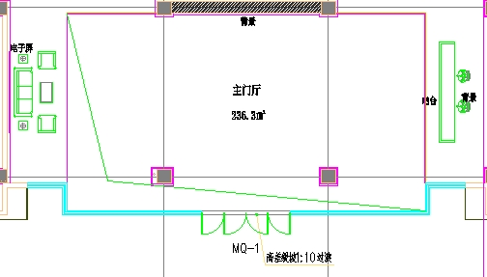 | 1 | 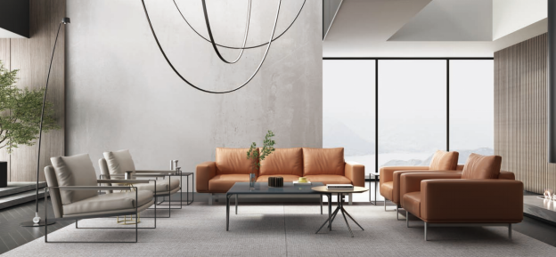 | 单人位沙发 | 990*940*850H | 2 | 个 | 1、框架：优质实木框架，含水率≤9%； 2、皮料：具有舒适透气、坚实耐磨； 3、内部材质：高密度高回弹海绵，海绵密度达到≥30.0以上，回弹性能≥40%以上，不易变形； 4、沙发脚：喷涂光滑均匀，色泽统一；
 | 2 |  | 三人位 | 2400*940*850H | 1 | 个 | 1、框架：优质实木框架，含水率≤9%； 2、皮料：具有舒适透气、坚实耐磨； 3、内部材质：高密度高回弹海绵，海绵密度达到≥30.0以上，回弹性能≥40%以上，不易变形； 4、沙发脚：喷涂光滑均匀；
 | 3 | 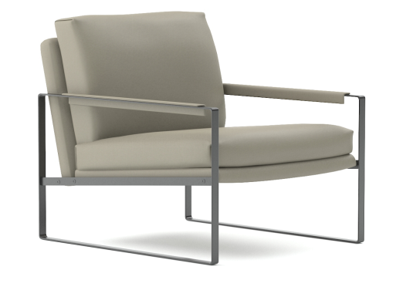 | 沙发 | 730*870*750 | 2 | 个 | 1、框架：优质实木框架，含水率≤9%；采用铁刀木防火板饰面扶手外框； 2、皮料：优质纳米皮； 3、内部材质：高密度高回弹海绵，海绵密度达到≥30.0以上，回弹性能≥40%以上，不易变形； 4、沙发脚：电镀不锈钢扶手；
 | 6 | 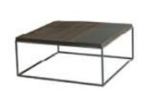 | 方茶桌 | 1200*1200*420 | 1 | 个 | 1、基材：采用国标E0级标准MFC板台面25MM厚，甲醛释放含量≤0.05mg/m³。 2、封边：优质同色PVC封边条。 3、钢架20mm*20mm优质铝合金电镀脚架，表面粉体涂装，桌脚和横梁之间采用专利快拆结构连接，拆装灵活连接稳固。
 | 7 | 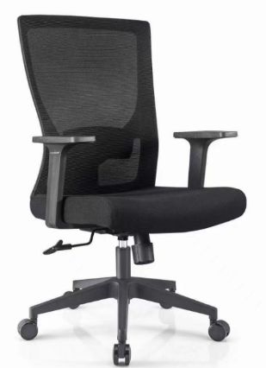 | 吧台职员椅 | 常规 | 2 | 把 | 网布：双层网布结构，表面防水防污处理。 海绵：密度30KG/M3原生海绵坐垫，5公分厚度。 曲木板：坐垫曲木板≥14mm多层曲木板。 底盘：安全防爆底盘，2档调节，承重102KG。 气压棒：气杆升降行程10CM，厚壁管≥2mm。 椅脚：尼龙椅脚，半径320cm，1136KG抗冲击测试。 椅轮：60MM尼龙轮。
 | 2#1F文员办公室
 | 1 | 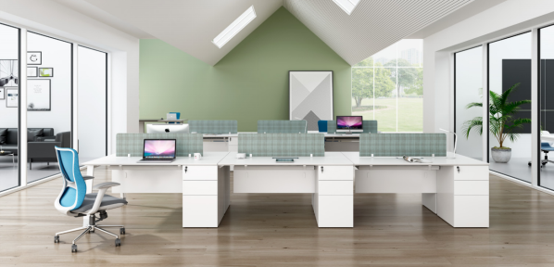 | 职员位 | 1400*600*750 | 11 | 位 | 1、基材：采用国标E0级标准MFC板，台面≥25mm其余≥16mm甲醛释放含量≤0.05mg/m³。 2、封边：优质同色PVC封边条。 3、钢架40mm*40mm优质铝合金电镀脚架，表面粉体涂装，桌脚和横梁之间采用专利快拆结构连接，拆装灵活连接稳固。
 | 2 |  | 职员椅 | 常规 | 11 | 把 | 网布：双层网布结构，表面防水防污处理。 海绵：密度30KG/M3原生海绵坐垫，5公分厚度。 曲木板：坐垫曲木板≥14mm多层曲木板。 底盘：安全防爆底盘，2档调节，承重102KG。 气压棒：气杆升降行程10CM，厚壁管≥2mm。 椅脚：尼龙椅脚，半径320cm，1136KG抗冲击测试。 椅轮：60MM尼龙轮。
 | 3 | 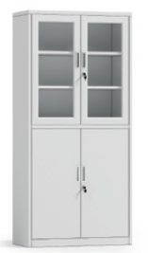 | 书柜文件柜 | 850*390*1800 | 11 | 组 | 材质： 1、板材：采用0.8mm厚冷轧钢板，表面经磷化处理，柜体成型加载后，结构稳定无变形，牢固耐用； 2、五金：钢制锁芯，防盗防撬，开启灵活，内嵌式拉手，手感舒适； 3、粉末：环保粉末，静电喷涂工艺，健康环保； 4、工艺：可自由拆卸层板，超大承载；
 | 4 | 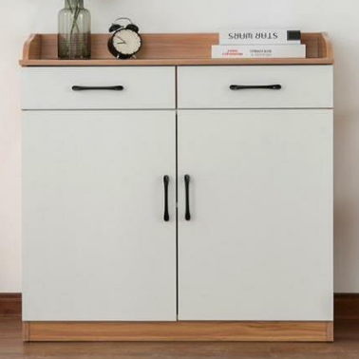 | 茶水柜 | 800*400*800 | 1 | 组 | 1、基材： 采用国标E0级标准MFC板，顶板≥25mm其余≥16mm防火、防潮、耐 磨、耐酸碱、耐烫、耐污染。 2.面材：用优质的耐磨、耐划痕、耐酸碱、耐水、耐烫、耐化学污染、不易磨花的三聚氰胺浸渍胶膜木纹饰面板，甲醛释放量符合E0级标准 3.封边：采用激活封边机封边，无胶工艺，封边严密、平整、无脱胶、表面无胶渍，较普通封边防水性能更好； 4、五金配件：采用优质五金。
 | 2#1F物业办公室
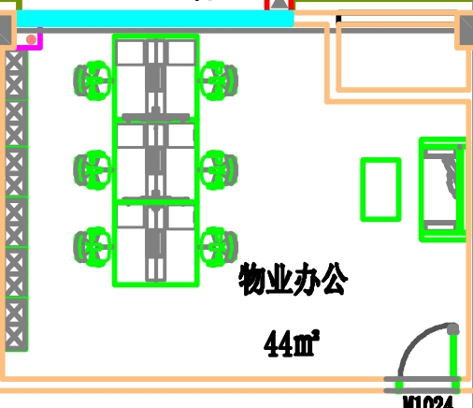 | 1 | 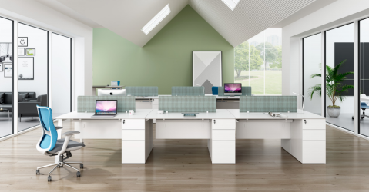 | 职员位 | 1400*600*750 | 6 | 位 | 1、基材：采用国标E0级标准MFC板，台面≥25mm其余≥16mm甲醛释放含量≤0.05mg/m³。 2、封边：优质同色PVC封边条。 3、钢架40mm*40mm优质铝合金电镀脚架，表面粉体涂装，桌脚和横梁之间采用专利快拆结构连接，拆装灵活连接稳固。
 | 2 | 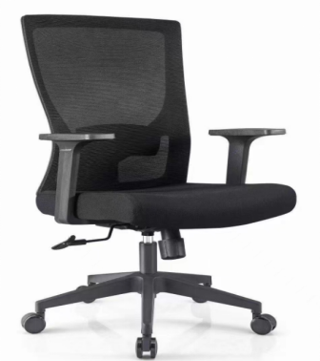 | 职员椅 | 常规 | 6 | 把 | 网布：双层网布结构，表面防水防污处理。 海绵：密度30KG/M3原生海绵坐垫，5公分厚度。 曲木板：坐垫曲木板≥14mm多层曲木板。 底盘：安全防爆底盘，2档调节，承重102KG。 气压棒：气杆升降行程10CM，厚壁管≥2mm。 椅脚：尼龙椅脚，半径320cm，1136KG抗冲击测试。 椅轮：60MM尼龙轮。
 | 3 |  | 文件柜 | 850*390*1800 | 3 | 组 | 材质： 1、板材：采用0.8mm厚冷轧钢板，表面经磷化处理，柜体成型加载后，结构稳定无变形，牢固耐用； 2、五金：钢制锁芯，防盗防撬，开启灵活，内嵌式拉手，手感舒适； 3、粉末：环保粉末，静电喷涂工艺，健康环保； 4、工艺：可自由拆卸层板，超大承载；
 | 6 |  | 茶水柜 | 800*400*800 | 1 | 组 | 1、基材： 采用国标E0级标准MFC板，顶板≥25mm其余≥16mm防火、防潮、耐 磨、耐酸碱、耐烫、耐污染。 2.面材：用优质的耐磨、耐划痕、耐酸碱、耐水、耐烫、耐化学污染、不易磨花的三聚氰胺浸渍胶膜木纹饰面板，甲醛释放量符合E0级标准 3.封边：采用激活封边机封边，无胶工艺，封边严密、平整、无脱胶、表面无胶渍，较普通封边防水性能更好； 4、五金配件：采用优质五金。
 | 2#1F物业库房
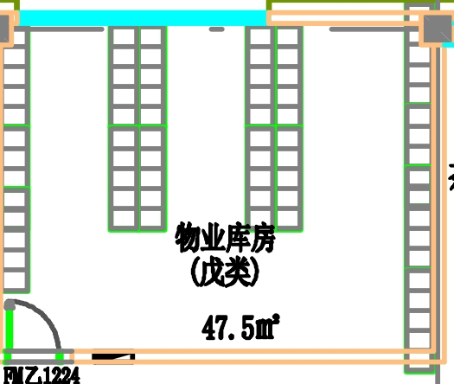 | 1 | 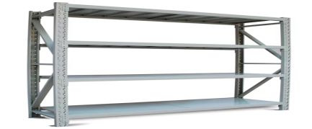 | 重型货架 | 1500*600*2000 | 15 | 组 | 采用一级冷轧钢。厚度不小于0.9mm. 工艺：经除油 除锈 酸洗 磷化 数控防静电粉末涂装处理。 五金配件：优质五金配件。
 | 2#1F会议室74平方米
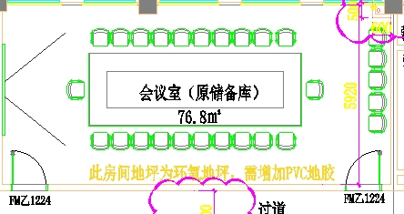 | 1 | 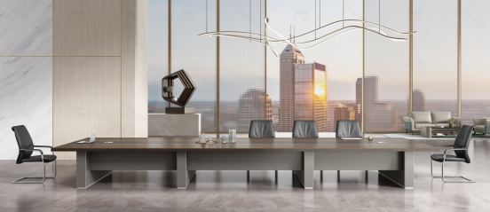 | 会议桌 | 7200*1800*750 | 1 | 张 | 1、基材： 采用环保欧松板，板材厚度≥50mm板材经过防虫防腐处理，纹理清晰，自然美枫色，密度高达700KG/M3，甲醛含量＜0.15mg/L； 2.面材：用优质的耐磨、耐划痕、耐酸碱、耐水、耐烫、耐化学污染、不易磨花的三聚氰胺浸渍胶膜木纹饰面板，甲醛释放量符合E0级标准 3.封边：采用激活封边机封边，无胶工艺，封边严密、平整、无脱胶、表面无胶渍，较普通封边防水性能更好； 4、五金配件：采用优质五金。
 | 2 | 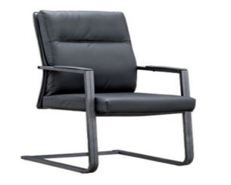 | 会议椅 | 580*650*1020 | 14 | 张 | 皮：纳米皮饰面。 海绵：密度30KG/m³原生海绵。 座木板：12mm多层曲木板。 背木板：外板12mm和内板6mm多层木皮。 椅架：1.8mm厚度扁管折弯而成，承重102KG向下冲击测试。 结构功能：坐垫可承受57KG的重物冲击100000次不变形。
 | 3 | 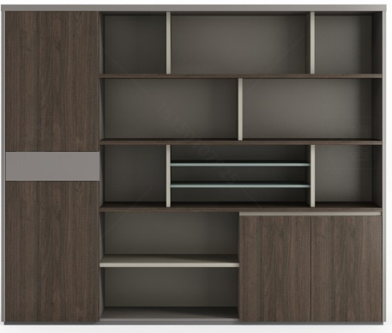 | 荣誉柜 | 2400*400*2000 | 2 | 组 | 1、基材： 采用国标E0级标准MFC板，板材厚度≥16mm，防火、防潮、耐 磨、耐酸碱、耐烫、耐污染。 2.面材：用优质的耐磨、耐划痕、耐酸碱、耐水、耐烫、耐化学污染、不易磨花的三聚氰胺浸渍胶膜木纹饰面板，甲醛释放量符合E0级标准 3.封边：采用激活封边机封边，无胶工艺，封边严密、平整、无脱胶、表面无胶渍，较普通封边防水性能更好； 4、五金配件：采用优质五金。
 | 2#1F讨论室144.6平方米
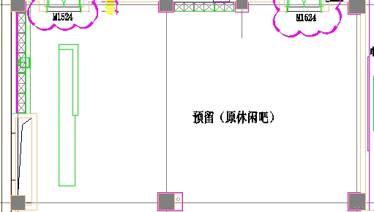 |  | 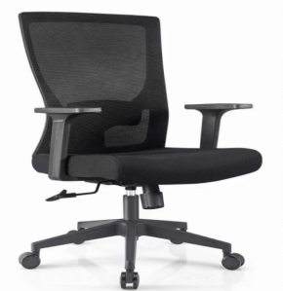 | 职员椅 | 常规 | 2 | 把 | 网布：双层网布结构，表面防水防污处理。 海绵：密度30KG/M3原生海绵坐垫，5公分厚度。 曲木板：坐垫曲木板≥14mm多层曲木板。 底盘：安全防爆底盘，2档调节，承重102KG。 气压棒：气杆升降行程10CM，厚壁管≥2mm。 椅脚：尼龙椅脚，半径320cm，1136KG抗冲击测试。 椅轮：60MM尼龙轮。
 |  | 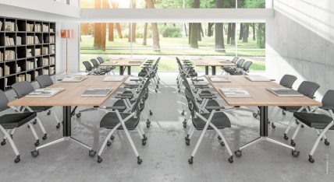 | 讨论桌 | 2000*1000*760折叠带轮 | 6 | 张 | 1、基材：采用国标E0级标准MFC板，台面≥25mm厚甲醛释放含量≤0.05mg/m³。 2、封边：优质同色PVC封边条。 3、钢架优质铝合金电镀脚架，表面粉体涂装，桌脚和横梁之间采用专利快拆结构连接，拆装灵活连接稳固。
 |  | 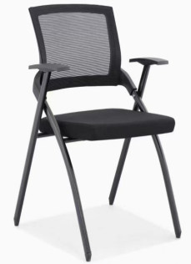 | 折叠椅 | 570*570*860 | 36 | 张 | 网布：双层网布结构，使得网布性能全面提高，寿命大大提高，表面防水防污处理。 海绵：密度30KG/M3原生海绵坐垫，健康无异味，5厘米厚度，保证臀部有足够的下陷深度。 曲木板：坐垫曲木板为14mm多层曲木板热压成型。 椅脚：2.0mm电镀钢管折弯而成，承重102KG下往复拉力测试。
 |  | 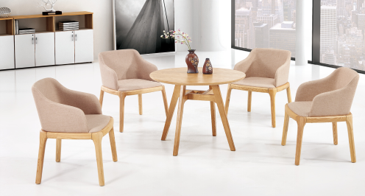 | 讨论桌椅 | 椅子550*540*780桌椅直径800*720（一桌3椅） | 2 | 套 | 1、框架：优质实木框架，含水率≤9%； 2、面料：耐干摩擦（级）≥4以上。 3、内部材质：高密度高回弹海绵，海绵密度达到≥30.0以上，回弹性能≥40%以上，不易变形； 4、沙发脚：喷涂光滑均匀，色泽统一；
 | 2#2F档案室
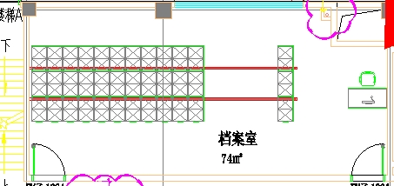 | 1 | 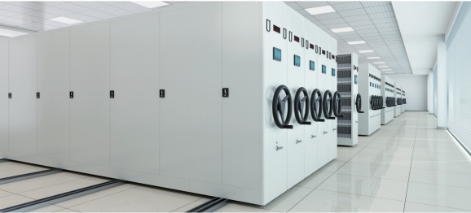 | 智能档案柜 | 900*600*2400 | 711 | 立方 | （1）材质：轨道采用20*20mm实心方钢；底盘材质≥2.35mm优质冷轧钢板；立柱材质≥1.50mm优质冷轧钢板；搁板材质≥1.0mm优质冷轧钢板，厚度≥25mm，25mm高侧面压制标签槽。搁板压双筋，每块搁板可任意沿压筋立柱的垂直方向调节存放空间高度；挂板材质≥1.0mm优质冷轧钢板；门板材质≥1.0mm；密集架防尘门档材质≥1.2mm；门锁采用品牌专业锁具厂生产的四位机械密码锁；顶板材质≥1.0mm；防尘、防震装置：≥20mm国优品牌磁性冰箱门吸条；防尘板、防鼠板：采用优质品牌≥1.0mm冷轧钢板。底梁上安装防倒架，防止架体倾倒装置，防倾倒装置材质≥2.35mm。 （2）传动机构（采用机械式自动脱离驱动装置）：轴承采用优质品牌产品，精密度高，万向灵活，耐压与耐磨性能好；传动轴采用优质45#钢Φ20实心钢，采用HT20-40高强度灰铸铁，连接管采用Φ25*2.5优质无缝钢管，传动机构配合精密度高，定位可靠，传动轻便灵活，摇手轻，运行平稳性能达到和超过国家标准。 （3）移动列采用一体式控制模块，实现架体间通讯、移动等控制；7寸彩色全触摸液晶显示屏，分辨率1024*768 65K色，显示列的相关信息及操作功能；采用D30/12V/24V的开关电源，实现显示屏及控制模块供电充足；采用双面全铝合金连体式45度斜发光面LED灯，截面边长35mm×35mm，列之间过道照明及开架提示；霍尔开关，无接触型检测，防止架体移动到位时碰撞；红外开关，自动检测、防止架体夹人夹物。
 | 2 | 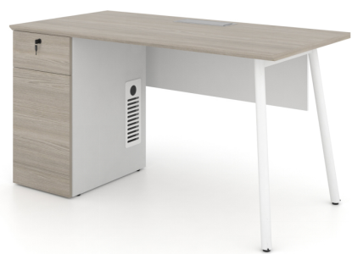 | 阅档桌 | 1400*700*750 | 1 | 张 | 1、基材：采用国标E0级标准MFC板，台面≥25mm其余≥16mm甲醛释放含量≤0.05mg/m³。 2、封边：优质同色PVC封边条。 3、钢架40mm*40mm优质铝合金电镀脚架，表面粉体涂装，桌脚和横梁之间采用专利快拆结构连接，拆装灵活连接稳固。
 | 3 |  | 职员椅 | 常规 | 1 | 把 | 网布：双层网布结构，表面防水防污处理。 海绵：密度30KG/M3原生海绵坐垫，5公分厚度。 曲木板：坐垫曲木板≥14mm多层曲木板。 底盘：安全防爆底盘，2档调节，承重102KG。 气压棒：气杆升降行程10CM，厚壁管≥2mm。 椅脚：尼龙椅脚，半径320cm，1136KG抗冲击测试。 椅轮：60MM尼龙轮。
 | 2#2F维修中心改办公室
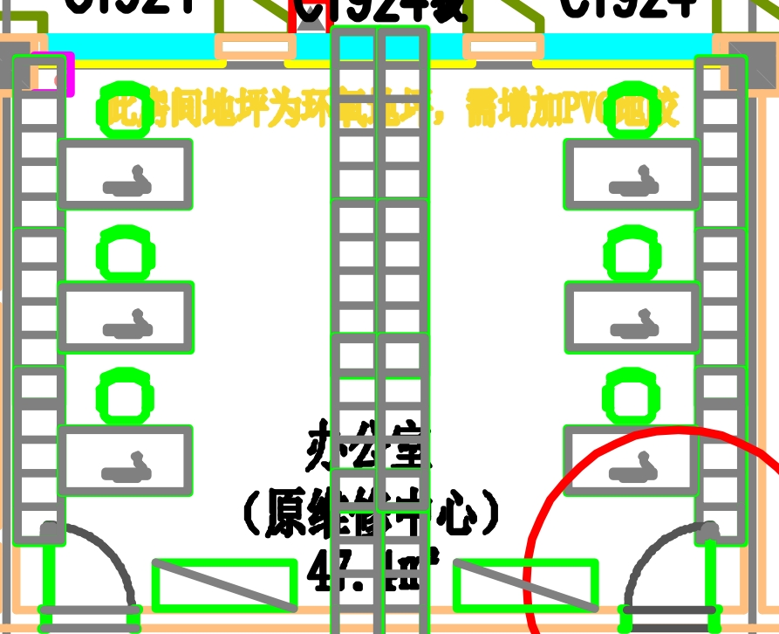 | 1 | 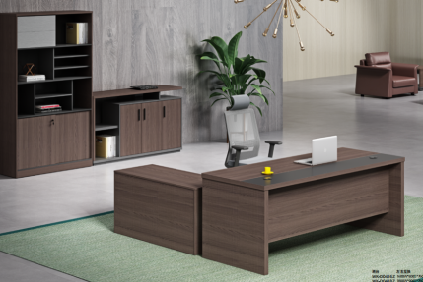 | 办公桌 | 主桌1600*750*750侧柜1200*400*650 | 4 | 张 | 1、基材： 采用国标E0级标准MFC板，台面脚片≥25mm其余≥16mm甲醛释放含量≤0.05mg/m³。 2.面材：用优质的耐磨、耐划痕、耐酸碱、耐水、耐烫、耐化学污染、不易磨花的三聚氰胺浸渍胶膜木纹饰面板，甲醛释放量符合E0级标准 3.封边：采用激活封边机封边，无胶工艺，封边严密、平整、无脱胶、表面无胶渍，较普通封边防水性能更好； 4、五金配件：采用优质五金。
 | 2 | 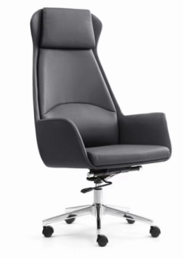 | 办公椅 | 常规 | 4 | 张 | 皮：优质头层牛皮，无溶剂、环保生产工艺制成，不含二甲基甲酰胺，通过十年耐水解测试和耐全天候测试。 海绵：密度30KG/M3原生海绵坐垫，健康无异味，5厘米厚度，保证臀部有足够的下陷深度。 曲木板：坐垫曲木板为14mm多层曲木板热压成型。 底盘：安全防爆STG底盘，承重102KG下往复拉力测试，4MM钢板冲压而成。 气压棒：气杆升降行程8CM，采用国产莱特气压棒，国际SGS认证三级，12万次升降旋转测试，2.0MM厚壁管，正品钢印认证。 椅脚：铝合金压铸椅脚，半径350CM，表面精抛光处理，一体成型。 椅轮：中威60MM的PU防震静音轮，正常使用，可在平滑硬面来回10万次而不失去任何功能。
 | 3 | 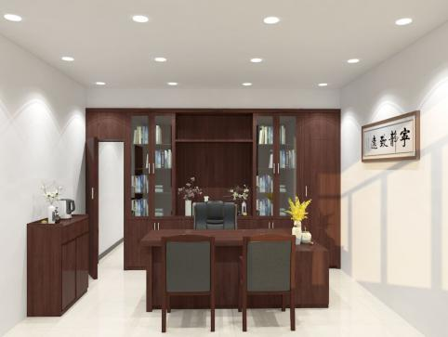 | 隔断文件柜 | 5900*400*2800按实际尺寸做 | 2 | 组 | 1、基材： 采用国标E0级标准MFC板，板材厚度≥16mm，防火、防潮、耐 磨、耐酸碱、耐烫、耐污染。 2.面材：用优质的耐磨、耐划痕、耐酸碱、耐水、耐烫、耐化学污染、不易磨花的三聚氰胺浸渍胶膜木纹饰面板，甲醛释放量符合E0级标准 3.封边：采用激活封边机封边，无胶工艺，封边严密、平整、无脱胶、表面无胶渍，较普通封边防水性能更好； 4、五金配件：采用优质五金。
 | 4 | 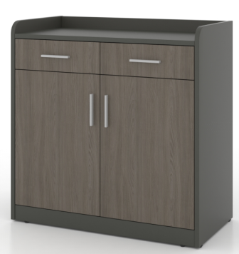 | 茶水柜 | 800*400*800 | 2 | 组 | 1、基材： 采用国标E0级标准MFC板，顶板≥25mm其余≥16mm防火、防潮、耐 磨、耐酸碱、耐烫、耐污染。 2.面材：用优质的耐磨、耐划痕、耐酸碱、耐水、耐烫、耐化学污染、不易磨花的三聚氰胺浸渍胶膜木纹饰面板，甲醛释放量符合E0级标准 3.封边：采用激活封边机封边，无胶工艺，封边严密、平整、无脱胶、表面无胶渍，较普通封边防水性能更好； 4、五金配件：采用优质五金。
 | 2#2F应急贮备储备库2间
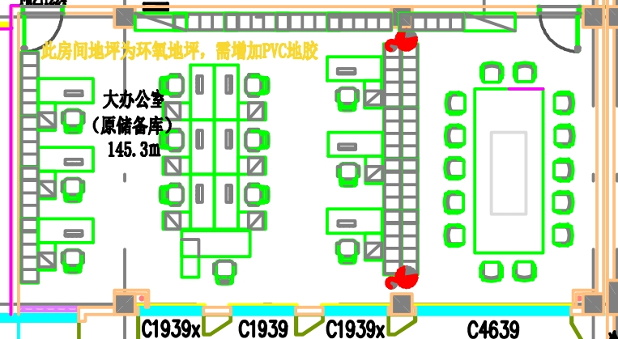 | 1 |  | 职员位 | 1400*600*750 | 12 | 位 | 1、基材：采用国标E0级标准MFC板，台面≥25mm其余≥16mm甲醛释放含量≤0.05mg/m³。 2、封边：优质同色PVC封边条。 3、钢架40mm*40mm优质铝合金电镀脚架，表面粉体涂装，桌脚和横梁之间采用专利快拆结构连接，拆装灵活连接稳固。
 | 2 |  | 职员椅 | 常规 | 12 | 把 | 网布：双层网布结构，表面防水防污处理。 海绵：密度30KG/M3原生海绵坐垫，5公分厚度。 曲木板：坐垫曲木板≥14mm多层曲木板。 底盘：安全防爆底盘，2档调节，承重102KG。 气压棒：气杆升降行程10CM，厚壁管≥2mm。 椅脚：尼龙椅脚，半径320cm，1136KG抗冲击测试。 椅轮：60MM尼龙轮。
 | 3 | 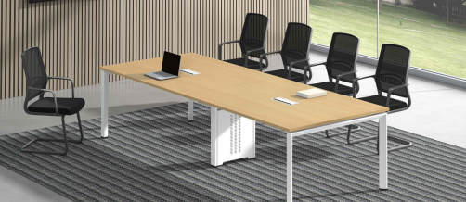 | 会议桌 | 4000*1800*750 | 1 | 张 | 1、基材：采用国标E0级标准MFC板，台面≥25mm其余≥16mm甲醛释放含量≤0.05mg/m³。 2、封边：优质同色PVC封边条。 3、钢架40mm*40mm优质铝合金电镀脚架，表面粉体涂装，桌脚和横梁之间采用专利快拆结构连接，拆装灵活连接稳固。
 | 4 |  | 书柜文件柜 | 850*390*1800 | 12 | 组 | 材质： 1、板材：采用0.8mm厚冷轧钢板，表面经磷化处理，柜体成型加载后，结构稳定无变形，牢固耐用； 2、五金：钢制锁芯，防盗防撬，开启灵活，内嵌式拉手，手感舒适； 3、粉末：环保粉末，静电喷涂工艺，健康环保； 4、工艺：可自由拆卸层板，超大承载；
 | 5 | 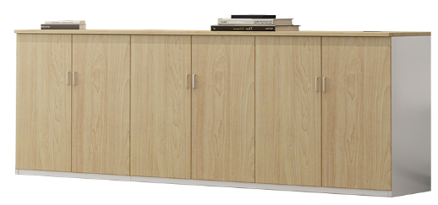 | 矮柜 | 1600*400*800 | 2 | 组 | 1、基材： 采用国标E0级标准MFC板，顶板≥25mm其余≥16mm防火、防潮、耐 磨、耐酸碱、耐烫、耐污染。 2.面材：用优质的耐磨、耐划痕、耐酸碱、耐水、耐烫、耐化学污染、不易磨花的三聚氰胺浸渍胶膜木纹饰面板，甲醛释放量符合E0级标准 3.封边：采用激活封边机封边，无胶工艺，封边严密、平整、无脱胶、表面无胶渍，较普通封边防水性能更好； 4、五金配件：采用优质五金。
 | 2#2F电视电话会议室
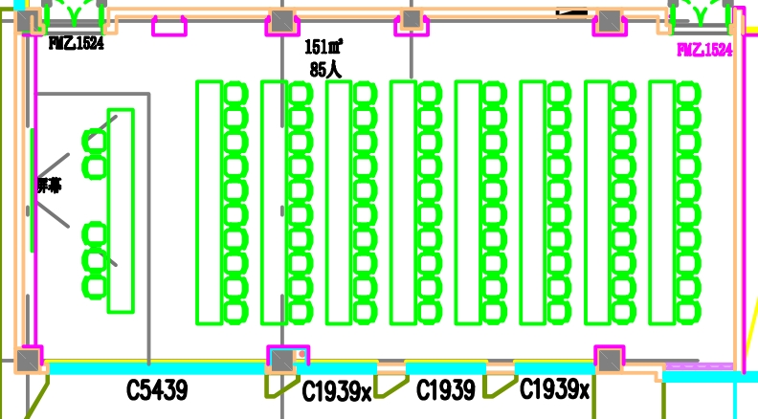 | 1 | 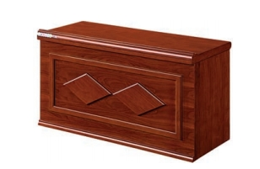 | 主席台 | 1400*700*750 | 3 | 张 | 1.面材：天然实木皮，厚度≥0.6mm；实木皮或实木条封边，颜色均匀平整，木纹清晰。 2.基材：选用E1级绿色环保中密度纤维板 ，甲醛释放含量≤0.124mg/m³，板材含水率≤5%，内结合强度≥0.45Mpa，吸水膨胀率≤5%，表面结合强度≥0.9Mpa，外观、密度偏差等符合GB/T11718-2009《中密度纤维板》； 3.油漆：采用环保油漆，美观、不变色、光滑耐磨、无气味，有机挥发物含量、可溶性重金属含量符合GB18584-2001《室内装饰装修材料 木家具中有害物质限量》标准； 4.胶黏剂：采用水性胶黏剂，符合HJ 2541-2016的要求； 5.成品：各项技术指标符合 GB/T 3324-2017《木家具通用技术条件》规定的要求，漆膜耐湿热不低于3级，抗冲击不低于3级。
 | 2 | 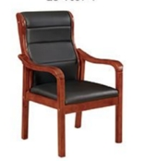 | 主席椅 | 常规 | 6 | 张 | 皮：优质头层牛皮，无溶剂、环保生产工艺制成，不含二甲基甲酰胺，通过十年耐水解测试和耐全天候测试。 海绵：密度30KG/M3原生海绵坐垫，健康无异味，5厘米厚度，保证臀部有足够的下陷深度。 椅脚：橡胶木实木四脚椅架。
 | 3 | 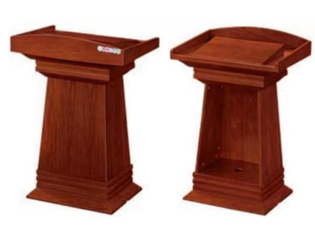 | 讲台 | 常规 | 1 | 张 | 1.面材：天然实木皮，厚度≥0.6mm；实木皮或实木条封边，颜色均匀平整，木纹清晰。 2.基材：选用E1级绿色环保中密度纤维板 ，甲醛释放含量≤0.124mg/m³，板材含水率≤5%，内结合强度≥0.45Mpa，吸水膨胀率≤5%，表面结合强度≥0.9Mpa，外观、密度偏差等符合GB/T11718-2009《 中密度纤维板》； 3.油漆：采用环保油漆，美观、不变色、光滑耐磨、无气味，有机挥发物含量、可溶性重金属含量符合GB18584-2001《室内装饰装修材料 木家具中有害物质限量》标准； 4.胶黏剂：采用水性胶黏剂，符合HJ 2541-2016的要求； 5.成品：各项技术指标符合 GB/T 3324-2017《木家具通用技术条件》规定的要求，漆膜耐湿热不低于3级，抗冲击不低于3级。
 | 4 |  | 条桌 | 1200*400*760 | 30 | 张 | 1.面材：天然实木皮，厚度≥0.6mm；实木皮或实木条封边，颜色均匀平整，木纹清晰。 2.基材：选用E1级绿色环保中密度纤维板 ，甲醛释放含量≤0.124mg/m³，板材含水率≤5%，内结合强度≥0.45Mpa，吸水膨胀率≤5%，表面结合强度≥0.9Mpa，外观、密度偏差等符合GB/T11718-2009《中密度纤维板》； 3.油漆：采用环保油漆，美观、不变色、光滑耐磨、无气味，有机挥发物含量、可溶性重金属含量符合GB18584-2001《室内装饰装修材料 木家具中有害物质限量》标准； 4.胶黏剂：采用水性胶黏剂，符合HJ 2541-2016的要求； 5.成品：各项技术指标符合 GB/T 3324-2017《木家具通用技术条件》规定的要求，漆膜耐湿热不低于3级，抗冲击不低于3级。
 | 5 | 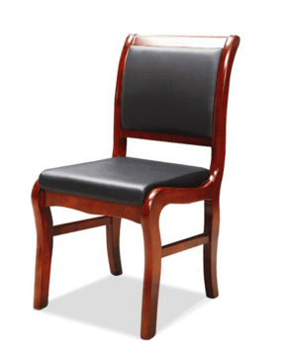 | 椅子 | 常规 | 60 | 张 | 皮：优质头层牛皮，无溶剂、环保生产工艺制成，不含二甲基甲酰胺，通过十年耐水解测试和耐全天候测试。 海绵：密度30KG/M3原生海绵坐垫，健康无异味，5厘米厚度，保证臀部有足够的下陷深度。 椅脚：橡胶木实木四脚椅架。
 | 6 | 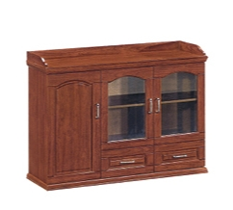 | 茶水柜 | 1200*400*800 | 1 | 张 | 1.柜子台面板材质说明：台面板材质基层采用防水，防潮，防火，耐高温欧松板热压成型，产品完全 符合欧洲E1标准，其甲醛释放量几乎为零。表面材质：采用“富美家”0.8mm厚可双面防火板压制。 台面厚度28MM 2.柜体材质说明：采用优质实木多层板，经过防虫防腐处理，纹理清晰，E0级绿色环保型实木多层板，密度700KG/M3，甲醛含量优质量＜0.5mg/L，封边2MM厚PVC封边，经自动调温热压机使板材粘连无丝无缝，在不同地区气温、湿度的变化中不受影响，能长期不变形不开裂，同色封边样式美观。 3.五金配件：五金件采用海蒂诗品牌液压铰链，缓冲效果是普通铰链的五倍
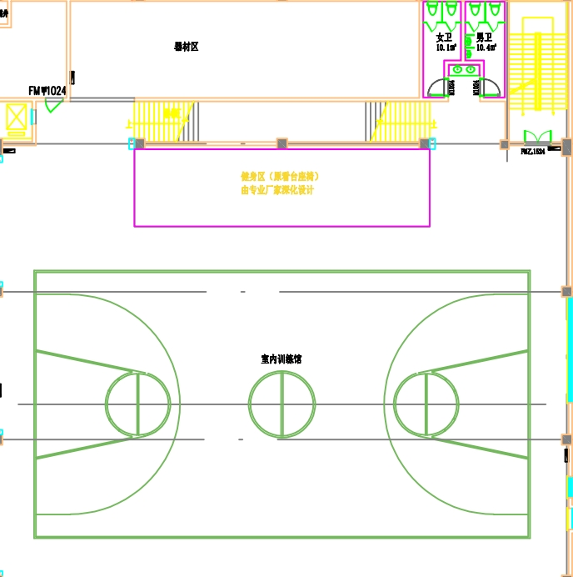 | 2#3F参谋长2间*4人+大队长、教导员、副大队长办公室2间
 | 1 |  | 办公桌 | 主桌1600*750*750侧柜1200*400*650 | 4 | 张 | 1、基材： 采用国标E0级标准MFC板，台面脚片≥25mm其余≥16mm甲醛释放含量≤0.05mg/m³。 2.面材：用优质的耐磨、耐划痕、耐酸碱、耐水、耐烫、耐化学污染、不易磨花的三聚氰胺浸渍胶膜木纹饰面板，甲醛释放量符合E0级标准 3.封边：采用激活封边机封边，无胶工艺，封边严密、平整、无脱胶、表面无胶渍，较普通封边防水性能更好； 4、五金配件：采用优质五金。
 | 2 |  | 办公椅 | 常规 | 4 | 张 | 皮：优质头层牛皮，无溶剂、环保生产工艺制成，不含二甲基甲酰胺，通过十年耐水解测试和耐全天候测试。 海绵：密度30KG/M3原生海绵坐垫，健康无异味，5厘米厚度，保证臀部有足够的下陷深度。 曲木板：坐垫曲木板为14mm多层曲木板热压成型。 底盘：安全防爆STG底盘，承重102KG下往复拉力测试，4MM钢板冲压而成。 气压棒：气杆升降行程8CM，采用国产莱特气压棒，国际SGS认证三级，12万次升降旋转测试，2.0MM厚壁管，正品钢印认证。 椅脚：铝合金压铸椅脚，半径350CM，表面精抛光处理，一体成型。 椅轮：中威60MM的PU防震静音轮，正常使用，可在平滑硬面来回10万次而不失去任何功能。
 | 3 | 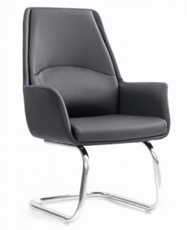 | 接待椅 | 常规 | 8 | 张 | 皮：优质头层皮，无溶剂、环保生产工艺制成，不含二甲基甲酰胺，通过十年耐水解测试和耐全天候测试。 海绵：密度30KG/M3原生海绵坐垫，健康无异味，5厘米厚度，保证臀部有足够的下陷深度。 曲木板：坐垫曲木板为14mm多层曲木板热压成型。
 | 5 |  | 文件柜 | 850*390*1800 | 4 | 组 | 材质： 1、板材：采用0.8mm厚冷轧钢板，表面经磷化处理，柜体成型加载后，结构稳定无变形，牢固耐用； 2、五金：钢制锁芯，防盗防撬，开启灵活，内嵌式拉手，手感舒适； 3、粉末：环保粉末，静电喷涂工艺，健康环保； 4、工艺：可自由拆卸层板，超大承载；
 | 2#3F财务室
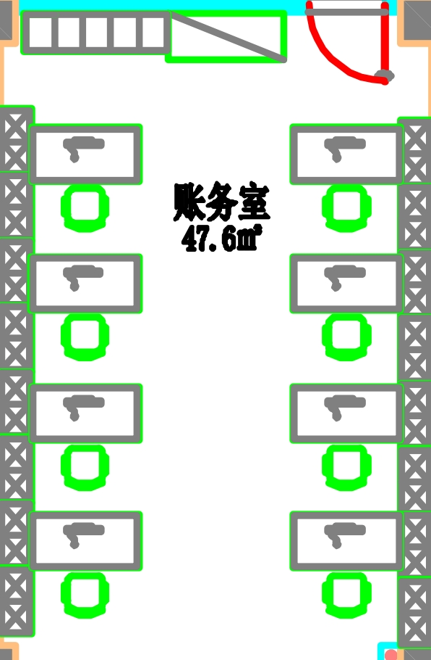 | 1 | 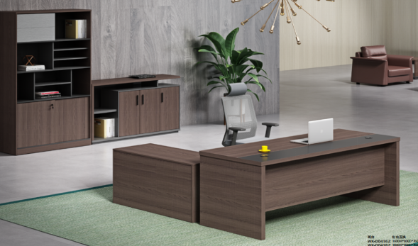 | 财务办公桌 | 主桌2000*800*750侧柜1200*400*650 | 1 | 张 | 1、基材： 采用国标E0级标准MFC板，台面脚片≥25mm其余≥16mm甲醛释放含量≤0.05mg/m³。 2.面材：用优质的耐磨、耐划痕、耐酸碱、耐水、耐烫、耐化学污染、不易磨花的三聚氰胺浸渍胶膜木纹饰面板，甲醛释放量符合E0级标准 3.封边：采用激活封边机封边，无胶工艺，封边严密、平整、无脱胶、表面无胶渍，较普通封边防水性能更好； 4、五金配件：采用优质五金。
 | 2 | 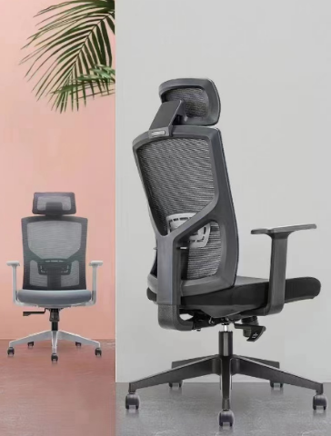 | 主管椅 | 常规 | 1 | 把 | 1、椅背高弹网布，背部曲线设计，符合人体工程学； 2、海绵：高密度回弹定型海绵； 3、扶手：黑色PU固定面； 4、底盘：可力度调节， 5、气压棒：品牌气压棒； 6、椅脚：黑色尼龙五星脚； 7、椅轮：φ60PU轮，经久耐磨，活动顺畅。
 | 3 |  | 文件柜 | 850*390*1800 | 3 | 组 | 材质： 1、板材：采用0.8mm厚冷轧钢板，表面经磷化处理，柜体成型加载后，结构稳定无变形，牢固耐用； 2、五金：钢制锁芯，防盗防撬，开启灵活，内嵌式拉手，手感舒适； 3、粉末：环保粉末，静电喷涂工艺，健康环保； 4、工艺：可自由拆卸层板，超大承载；
 | 4 | 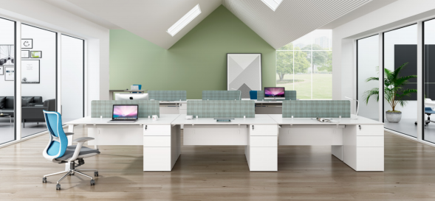 | 职员位 | 1400*600*750 | 7 | 张 | 1、基材：采用国标E0级标准MFC板，台面≥25mm其余≥16mm甲醛释放含量≤0.05mg/m³。 2、封边：优质同色PVC封边条。 3、钢架40mm*40mm优质铝合金电镀脚架，表面粉体涂装，桌脚和横梁之间采用专利快拆结构连接，拆装灵活连接稳固。
 | 5 |  | 职员椅 | 640*670*1010 | 7 | 把 | 网布：双层网布结构，表面防水防污处理。 海绵：密度30KG/M3原生海绵坐垫，5公分厚度。 曲木板：坐垫曲木板≥14mm多层曲木板。 底盘：安全防爆底盘，2档调节，承重102KG。 气压棒：气杆升降行程10CM，厚壁管≥2mm。 椅脚：尼龙椅脚，半径320cm，1136KG抗冲击测试。 椅轮：60MM尼龙轮。
 | 6 | 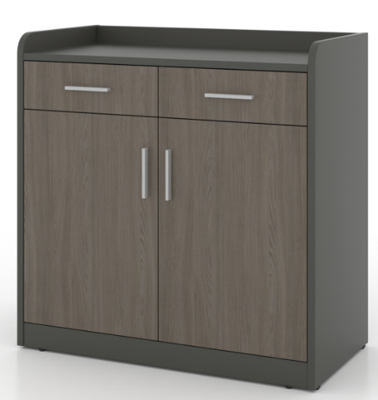 | 茶水柜 | 800*400*800 | 1 | 组 | 1、基材： 采用国标E0级标准MFC板，顶板≥25mm其余≥16mm防火、防潮、耐 磨、耐酸碱、耐烫、耐污染。 2.面材：用优质的耐磨、耐划痕、耐酸碱、耐水、耐烫、耐化学污染、不易磨花的三聚氰胺浸渍胶膜木纹饰面板，甲醛释放量符合E0级标准 3.封边：采用激活封边机封边，无胶工艺，封边严密、平整、无脱胶、表面无胶渍，较普通封边防水性能更好； 4、五金配件：采用优质五金。
 | 2#3F文员室改3-1火调宣传，8人肩并肩坐；3-2综合监管，10人；3-3执法中心，12人
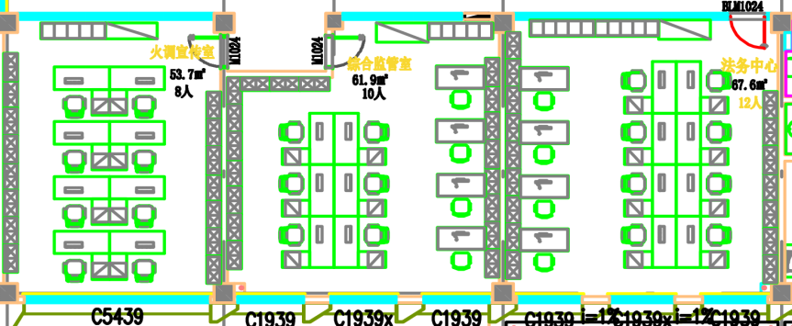 | 1 | 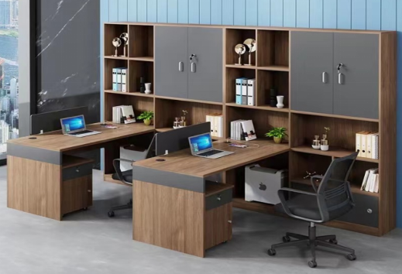 | 柜子与办公桌组合 | 柜子1600*400*1200桌1200*600*750 | 30 | 张 | 1、基材：采用国标E0级标准MFC板，台面≥25mm其余≥16mm甲醛释放含量≤0.05mg/m³。 2、封边：优质同色PVC封边条。 3、钢架40mm*40mm优质铝合金电镀脚架，表面粉体涂装，桌脚和横梁之间采用专利快拆结构连接，拆装灵活连接稳固。
 | 2 | 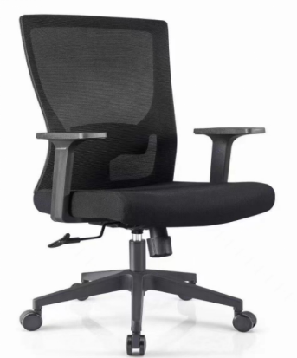 | 职员椅 | 640*670*1010 | 30 | 把 | 网布：双层网布结构，表面防水防污处理。 海绵：密度30KG/M3原生海绵坐垫，5公分厚度。 曲木板：坐垫曲木板≥14mm多层曲木板。 底盘：安全防爆底盘，2档调节，承重102KG。 气压棒：气杆升降行程10CM，厚壁管≥2mm。 椅脚：尼龙椅脚，半径320cm，1136KG抗冲击测试。 椅轮：60MM尼龙轮。
 | 3 |  | 文件柜 | 850*390*1800 | 30 | 组 | 材质： 1、板材：采用0.8mm厚冷轧钢板，表面经磷化处理，柜体成型加载后，结构稳定无变形，牢固耐用； 2、五金：钢制锁芯，防盗防撬，开启灵活，内嵌式拉手，手感舒适； 3、粉末：环保粉末，静电喷涂工艺，健康环保； 4、工艺：可自由拆卸层板，超大承载；
 | 4 |  | 茶水柜 | 800*400*800 | 3 | 组 | 1、基材： 采用国标E0级标准MFC板，顶板≥25mm其余≥16mm防火、防潮、耐 磨、耐酸碱、耐烫、耐污染。 2.面材：用优质的耐磨、耐划痕、耐酸碱、耐水、耐烫、耐化学污染、不易磨花的三聚氰胺浸渍胶膜木纹饰面板，甲醛释放量符合E0级标准 3.封边：采用激活封边机封边，无胶工艺，封边严密、平整、无脱胶、表面无胶渍，较普通封边防水性能更好； 4、五金配件：采用优质五金。
 | 2#3F战略研讨室
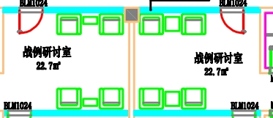 | 1 |  | 会议桌 | 2400*1200*750 | 2 | 张 | 1、基材：采用国标E0级标准MFC板，台面≥25mm其余≥16mm甲醛释放含量≤0.05mg/m³。 2、封边：优质同色PVC封边条。 3、钢架40mm*40mm优质铝合金电镀脚架，表面粉体涂装，桌脚和横梁之间采用专利快拆结构连接，拆装灵活连接稳固。
 | 2 |  | 会议椅 | 580*650*1020 | 12 | 把 | 皮：纳米皮饰面。 海绵：密度30KG/m³原生海绵。 座木板：12mm多层曲木板。 背木板：外板12mm和内板6mm多层木皮。 椅架：1.8mm厚度扁管折弯而成，承重102KG向下冲击测试。 结构功能：坐垫可承受57KG的重物冲击100000次不变形。
 | 3 |  | 茶水柜 | 800*400*800 | 2 | 组 | 1、基材： 采用国标E0级标准MFC板，顶板≥25mm其余≥16mm防火、防潮、耐 磨、耐酸碱、耐烫、耐污染。 2.面材：用优质的耐磨、耐划痕、耐酸碱、耐水、耐烫、耐化学污染、不易磨花的三聚氰胺浸渍胶膜木纹饰面板，甲醛释放量符合E0级标准 3.封边：采用激活封边机封边，无胶工艺，封边严密、平整、无脱胶、表面无胶渍，较普通封边防水性能更好； 4、五金配件：采用优质五金。
 | 2#3F办公室3间*6人
 | 1 |  | 柜子与办公桌组合 | 柜子1600*400*1200桌1200*600*750 | 18 | 张 | 1、基材：采用国标E0级标准MFC板，台面≥25mm其余≥16mm甲醛释放含量≤0.05mg/m³。 2、封边：优质同色PVC封边条。 3、钢架40mm*40mm优质铝合金电镀脚架，表面粉体涂装，桌脚和横梁之间采用专利快拆结构连接，拆装灵活连接稳固。
 | 2 |  | 职员椅 | 640*670*1010 | 18 | 把 | 网布：双层网布结构，表面防水防污处理。 海绵：密度30KG/M3原生海绵坐垫，5公分厚度。 曲木板：坐垫曲木板≥14mm多层曲木板。 底盘：安全防爆底盘，2档调节，承重102KG。 气压棒：气杆升降行程10CM，厚壁管≥2mm。 椅脚：尼龙椅脚，半径320cm，1136KG抗冲击测试。 椅轮：60MM尼龙轮。
 | 3 |  | 文件柜 | 850*390*1800 | 9 | 组 | 材质： 1、板材：采用0.8mm厚冷轧钢板，表面经磷化处理，柜体成型加载后，结构稳定无变形，牢固耐用； 2、五金：钢制锁芯，防盗防撬，开启灵活，内嵌式拉手，手感舒适； 3、粉末：环保粉末，静电喷涂工艺，健康环保； 4、工艺：可自由拆卸层板，超大承载；
 | 4 |  | 茶水柜 | 800*400*800 | 3 | 组 | 1、基材： 采用国标E0级标准MFC板，顶板≥25mm其余≥16mm防火、防潮、耐 磨、耐酸碱、耐烫、耐污染。 2.面材：用优质的耐磨、耐划痕、耐酸碱、耐水、耐烫、耐化学污染、不易磨花的三聚氰胺浸渍胶膜木纹饰面板，甲醛释放量符合E0级标准 3.封边：采用激活封边机封边，无胶工艺，封边严密、平整、无脱胶、表面无胶渍，较普通封边防水性能更好； 4、五金配件：采用优质五金。
 | 2#3F会议室76.8平方米
 | 1 |  | 会议桌 | 8000*2200*760 | 8 | 米 | 1.基材：采用环保欧松板，板材厚度50mm板材经过防虫防腐处理，纹理清晰，自然美枫色，密度高达700KG/M3，甲醛含量＜0.15mg/L； 2.贴面：采用优质国标木纹三聚氰胺面板精工制作，封边1.0mm/1.8mm厚PVC封边，经自动调温热压机使板材粘连无丝无缝，在不同地区气温、湿度的变化中不受影响，能长期不变形不开裂，同色封边样式美观； 3.工艺：台面、脚片压板，每块台面内部不低于2根，镀锌钢管支撑防止台面变形； 4.五金配件：阻尼铰链、桌面含1个铝合金多功能线盒（内含五孔2个，网络接口及电话接口各一个 ），通过安全测试标准，各项指标均达国家标准。
 | 2 |  | 会议椅 | 580*650*1020 | 27 | 把 | 皮：纳米皮饰面。 海绵：密度30KG/m³原生海绵。 座木板：12mm多层曲木板。 背木板：外板12mm和内板6mm多层木皮。 椅架：1.8mm厚度扁管折弯而成，承重102KG向下冲击测试。 结构功能：坐垫可承受57KG的重物冲击100000次不变形。
 | 3 |  | 荣誉柜 | 2400×400×2000 | 2 | 组 | 1、基材： 采用国标E0级标准MFC板，板材厚度≥16mm，防火、防潮、耐 磨、耐酸碱、耐烫、耐污染。 2.面材：用优质的耐磨、耐划痕、耐酸碱、耐水、耐烫、耐化学污染、不易磨花的三聚氰胺浸渍胶膜木纹饰面板，甲醛释放量符合E0级标准 3.封边：采用激活封边机封边，无胶工艺，封边严密、平整、无脱胶、表面无胶渍，较普通封边防水性能更好； 4、五金配件：采用优质五金。
 | 2#4F党委会议室123.4平方米
 | 1 |  | 会议桌 | 10000*2200*760 | 10 | 米 | 1.基材：采用环保欧松板，板材厚度50mm板材经过防虫防腐处理，纹理清晰，自然美枫色，密度高达700KG/M3，甲醛含量＜0.15mg/L； 2.贴面：采用优质国标木纹三聚氰胺面板精工制作，封边1.0mm/1.8mm厚PVC封边，经自动调温热压机使板材粘连无丝无缝，在不同地区气温、湿度的变化中不受影响，能长期不变形不开裂，同色封边样式美观； 3.工艺：台面、脚片压板 ，每块台面内部不低于2根，镀锌钢管支撑防止台面变形）； 4.五金配件：阻尼铰链、桌面含1个铝合金多功能线盒（内含五孔2个，网络接口及电话接口各一个） ，通过安全测试标准，各项指标均达国家标准。
 | 2 |  | 会议椅 | 580*650*1020 | 26 | 把 | 皮：纳米皮饰面。 海绵：密度30KG/m³原生海绵。 座木板：12mm多层曲木板。 背木板：外板12mm和内板6mm多层木皮。 椅架：1.8mm厚度扁管折弯而成，承重102KG向下冲击测试。 结构功能：坐垫可承受57KG的重物冲击100000次不变形。
 | 3 |  | 边柜 | 800*400*800 | 1 | 组 | 1、基材： 采用国标E0级标准MFC板，板材厚度≥16mm，防火、防潮、耐 磨、耐酸碱、耐烫、耐污染。 2.面材：用优质的耐磨、耐划痕、耐酸碱、耐水、耐烫、耐化学污染、不易磨花的三聚氰胺浸渍胶膜木纹饰面板，甲醛释放量符合E0级标准 3.封边：采用激活封边机封边，无胶工艺，封边严密、平整、无脱胶、表面无胶渍，较普通封边防水性能更好； 4、五金配件：采用优质五金。
 | 4 |  | 荣誉柜 | 2400×400×2000 | 2 | 组 | 1、基材： 采用国标E0级标准MFC板，板材厚度≥16mm，防火、防潮、耐 磨、耐酸碱、耐烫、耐污染。 2.面材：用优质的耐磨、耐划痕、耐酸碱、耐水、耐烫、耐化学污染、不易磨花的三聚氰胺浸渍胶膜木纹饰面板，甲醛释放量符合E0级标准 3.封边：采用激活封边机封边，无胶工艺，封边严密、平整、无脱胶、表面无胶渍，较普通封边防水性能更好； 4、五金配件：采用优质五金。
 | 2#4F党委会议室指挥中心207平方米
 | 1 |  | 控制台 | 5000*700*950 | 7 | 组 | 1.主体框架选用厚度为1.0mm的首钢优质冷轧钢板制作，箱体式结构，内部贯通，方便走线；下柜体内有设备托盘可放置主机设备，主机托盘独立抽拉，可安装PDU电源，托盘下方有走线槽，强弱电分离；2.键盘盒采用301mm静音滑轨；3.台面采用环保高密度纤维板；含水率小于8%，密度大于720-890kg/m3，吸水厚度膨胀率小于3%。油漆：环保油漆，甲醛含量最小于0.9mg/100g。4.表面静电喷塑。5.配件：使用优质五金配件。
 | 2 |  | 主管椅 | 常规 | 28 | 把 | 1、椅背高弹网布，背部曲线设计，符合人体工程学； 2、海绵：高密度回弹定型海绵； 3、扶手：黑色PU固定面； 4、底盘：可力度调节， 5、气压棒：品牌气压棒； 6、椅脚：黑色尼龙五星脚； 7、椅轮：φ60PU轮，经久耐磨，活动顺畅。
 | 3 |  | 决策台 | 4000*1500*750 | 1 | 张 | 1.基材：采用环保欧松板，板材厚度50mm板材经过防虫防腐处理，纹理清晰，自然美枫色，密度高达700KG/M3，甲醛含量＜0.15mg/L； 2.贴面：采用优质国标木纹三聚氰胺面板精工制作，封边1.0mm/1.8mm厚PVC封边，经自动调温热压机使板材粘连无丝无缝，在不同地区气温、湿度的变化中不受影响，能长期不变形不开裂，同色封边样式美观； 3.工艺：台面、脚片压板 ，每块台面内部不低于2根，镀锌钢管支撑防止台面变形）； 4.五金配件：阻尼铰链、桌面含1个铝合金多功能线盒（内含五孔2个，网络接口及电话接口各一个 ），通过安全测试标准，各项指标均达国家标准。
 | 4 |  | 主管椅 | 常规 | 12 | 把 | 1、椅背高弹网布，背部曲线设计，符合人体工程学； 2、海绵：高密度回弹定型海绵； 3、扶手：黑色PU固定面； 4、底盘：可力度调节， 5、气压棒：品牌气压棒； 6、椅脚：黑色尼龙五星脚； 7、椅轮：φ60PU轮，经久耐磨，活动顺畅。
 | 2#4F
 | 2#4F活动室28.1改办公室
 | 1 |  | 柜子与办公桌组合 | 柜子1600*400*1200桌1200*600*750 | 2 | 张 | 1、基材：采用国标E0级标准MFC板，台面≥25mm其余≥16mm甲醛释放含量≤0.05mg/m³。 2、封边：优质同色PVC封边条。 3、钢架40mm*40mm优质铝合金电镀脚架，表面粉体涂装，桌脚和横梁之间采用专利快拆结构连接，拆装灵活连接稳固。
 | 2 |  | 职员椅 | 640*670*1010 | 2 | 把 | 网布：双层网布结构，表面防水防污处理。 海绵：密度30KG/M3原生海绵坐垫，5公分厚度。 曲木板：坐垫曲木板≥14mm多层曲木板。 底盘：安全防爆底盘，2档调节，承重102KG。 气压棒：气杆升降行程10CM，厚壁管≥2mm。 椅脚：尼龙椅脚，半径320cm，1136KG抗冲击测试。 椅轮：60MM尼龙轮。
 | 3 |  | 文件柜 | 850*390*1800 | 2 | 组 | 材质： 1、板材：采用0.8mm厚冷轧钢板，表面经磷化处理，柜体成型加载后，结构稳定无变形，牢固耐用； 2、五金：钢制锁芯，防盗防撬，开启灵活，内嵌式拉手，手感舒适； 3、粉末：环保粉末，静电喷涂工艺，健康环保； 4、工艺：可自由拆卸层板，超大承载；
 | 4 |  | 茶水柜 | 800*400*800 | 1 | 组 | 1、基材： 采用国标E0级标准MFC板，顶板≥25mm其余≥16mm防火、防潮、耐 磨、耐酸碱、耐烫、耐污染。 2.面材：用优质的耐磨、耐划痕、耐酸碱、耐水、耐烫、耐化学污染、不易磨花的三聚氰胺浸渍胶膜木纹饰面板，甲醛释放量符合E0级标准 3.封边：采用激活封边机封边，无胶工艺，封边严密、平整、无脱胶、表面无胶渍，较普通封边防水性能更好； 4、五金配件：采用优质五金。
 | 2#4F活动室改成培训室95.8
 | 1 |  | 主席台 | 1400*700*750 | 1 | 张 | 1.面材：天然实木皮，厚度≥0.6mm；实木皮或实木条封边，颜色均匀平整，木纹清晰。 2.基材：选用E1级绿色环保中密度纤维板 ，甲醛释放含量≤0.124mg/m³，板材含水率≤5%，内结合强度≥0.45Mpa，吸水膨胀率≤5%，表面结合强度≥0.9Mpa，外观、密度偏差等符合GB/T11718-2009《中密度纤维板》； 3.油漆：采用环保油漆，美观、不变色、光滑耐磨、无气味，有机挥发物含量、可溶性重金属含量符合GB18584-2001《室内装饰装修材料 木家具中有害物质限量》标准； 4.胶黏剂：采用水性胶黏剂，符合HJ 2541-2016的要求； 5.成品：各项技术指标符合 GB/T 3324-2017《木家具通用技术条件》规定的要求，漆膜耐湿热不低于3级，抗冲击不低于3级。
 | 2 |  | 主席椅 | 常规 | 2 | 张 | 皮：优质头层牛皮，无溶剂、环保生产工艺制成，不含二甲基甲酰胺，通过十年耐水解测试和耐全天候测试。 海绵：密度30KG/M3原生海绵坐垫，健康无异味，5厘米厚度，保证臀部有足够的下陷深度。 椅脚：橡胶木实木四脚椅架。
 | 3 |  | 讲台 | 常规 | 1 | 张 | 1.面材：天然实木皮，厚度≥0.6mm；实木皮或实木条封边，颜色均匀平整，木纹清晰。 2.基材：选用E1级绿色环保中密度纤维板 ，甲醛释放含量≤0.124mg/m³，板材含水率≤5%，内结合强度≥0.45Mpa，吸水膨胀率≤5%，表面结合强度≥0.9Mpa，外观、密度偏差等符合GB/T11718-2009《中密度纤维板》； 3.油漆：采用环保油漆，美观、不变色、光滑耐磨、无气味，有机挥发物含量、可溶性重金属含量符合GB18584-2001《室内装饰装修材料 木家具中有害物质限量》标准； 4.胶黏剂：采用水性胶黏剂，符合HJ 2541-2016的要求； 5.成品：各项技术指标符合 GB/T 3324-2017《木家具通用技术条件》规定的要求，漆膜耐湿热不低于3级，抗冲击不低于3级。
 | 4 |  | 条桌 | 1200*400*760 | 24 | 张 | 1.面材：天然实木皮，厚度≥0.6mm；实木皮或实木条封边，颜色均匀平整，木纹清晰。 2.基材：选用E1级绿色环保中密度纤维板 ，甲醛释放含量≤0.124mg/m³，板材含水率≤5%，内结合强度≥0.45Mpa，吸水膨胀率≤5%，表面结合强度≥0.9Mpa，外观、密度偏差等符合GB/T11718-2009《中密度纤维板》； 3.油漆：采用环保油漆，美观、不变色、光滑耐磨、无气味，有机挥发物含量、可溶性重金属含量符合GB18584-2001《室内装饰装修材料 木家具中有害物质限量》标准； 4.胶黏剂：采用水性胶黏剂，符合HJ 2541-2016的要求； 5.成品：各项技术指标符合 GB/T 3324-2017《木家具通用技术条件》规定的要求，漆膜耐湿热不低于3级，抗冲击不低于3级。
 | 5 |  | 椅子 | 常规 | 48 | 张 | 皮：优质头层牛皮，无溶剂、环保生产工艺制成，不含二甲基甲酰胺，通过十年耐水解测试和耐全天候测试。 海绵：密度30KG/M3原生海绵坐垫，健康无异味，5厘米厚度，保证臀部有足够的下陷深度。 椅脚：橡胶木实木四脚椅架。
 | 6 |  | 茶水柜 | 1200*400*800 | 1 | 张 | 1.柜子台面板材质说明：台面板材质基层采用防水，防潮，防火，耐高温欧松板热压成型，产品完全 符合欧洲E1标准，其甲醛释放量几乎为零。表面材质：采用“富美家”0.8mm厚可双面防火板压制。 台面厚度28MM 2.柜体材质说明：采用优质实木多层板，经过防虫防腐处理，纹理清晰，E0级绿色环保型实木多层板，密度700KG/M3，甲醛含量优质量＜0.5mg/L，封边2MM厚PVC封边，经自动调温热压机使板材粘连无丝无缝，在不同地区气温、湿度的变化中不受影响，能长期不变形不开裂，同色封边样式美观。 3.五金配件：五金件采用海蒂诗品牌液压铰链，缓冲效果是普通铰链的五倍
 | 2#5F活动室61.3平方+公用物资库
 | 1 |  | 重型货架 | 1500*600*2000 | 36 | 组 | 采用一级冷轧钢。厚度不小于0.9mm. 工艺：经除油 除锈 酸洗 磷化 数控防静电粉末涂装处理。 五金配件：优质五金配件。
 | 2#5F健身房改成公务仓
 | 1 |  | 重型货架 | 1500*600*2000 | 21 | 组 | 采用一级冷轧钢。厚度不小于0.9mm. 工艺：经除油 除锈 酸洗 磷化 数控防静电粉末涂装处理。 五金配件：优质五金配件。
 | 2 |  | 工作台 | 2400*1200*750 | 4 | 张 | 1、基材：采用国标E0级标准MFC板，台面≥25mm其余≥16mm甲醛释放含量≤0.05mg/m³。 2、封边：优质同色PVC封边条。 3、钢架40mm*40mm优质铝合金电镀脚架，表面粉体涂装，桌脚和横梁之间采用专利快拆结构连接，拆装灵活连接稳固。
 | 2#5F会议室2间各53平方改休息室
 | 1 |  | 实木双层床 | 2000*1000*1800 | 张 | 20 | 床基材：全实木结构，经过消甲醛处理，甲醛释放量均优于环保水平，保证了家具的环保安全和无污染； 结构：实木龙骨压合，木榫固定式制作，支柱7公分*7公分，经常搬动不散架。 油漆：采用台湾优质环保油漆，经五底三面油漆工艺处理。
 | 2 |  | 床垫 | 2000*1000*50 | 张 | 40 | 1. 面料层：采用350克针织面料，质地厚实耐磨，触感亲肤透气，无刺激性异味，保障日常使用的舒适感与耐用性。 2. 缓冲层：搭配高密度海绵，回弹性佳且支撑稳定，能有效分散身体压力，提升躺卧时的贴合度，同时海绵符合环保标准，无有害添加。 3. 核心支撑层：选用3E环保棕，由天然椰棕纤维经高温热压成型，不含胶水或仅用少量环保粘合剂，从源头杜绝甲醛释放，兼具防潮防螨、透气抑菌的特性，支撑性强且不易塌陷，是环保健康的核心材质。 4. 底层：采用3D透气底布，立体结构可加速空气流通，避免床垫底部因闷热潮湿滋生霉菌，进一步增强整体透气性能。 5. 包装：使用环保油纸包装，无塑化剂等有害物质，可回收降解，减少对环境的污染，兼顾产品运输防护与生态环保。
 | 3 |  | 定制衣柜 | 1800*600*2400 | 组 | 4 | 1、基材： 采用国标E0级标准MFC板，板≥16mm防火、防潮、耐 磨、耐酸碱、耐烫、耐污染。 2.面材：用优质的耐磨、耐划痕、耐酸碱、耐水、耐烫、耐化学污染、不易磨花的三聚氰胺浸渍胶膜木纹饰面板，甲醛释放量符合E0级标准 3.封边：采用激活封边机封边，无胶工艺，封边严密、平整、无脱胶、表面无胶渍，较普通封边防水性能更好； 4、五金配件：采用优质五金。
 | 4 |  | 鞋柜 | 1200*400*1200 | 组 | 2 | 1、基材： 采用国标E0级标准MFC板，顶板≥25mm其余≥16mm防火、防潮、耐 磨、耐酸碱、耐烫、耐污染。 2.面材：用优质的耐磨、耐划痕、耐酸碱、耐水、耐烫、耐化学污染、不易磨花的三聚氰胺浸渍胶膜木纹饰面板，甲醛释放量符合E0级标准 3.封边：采用激活封边机封边，无胶工艺，封边严密、平整、无脱胶、表面无胶渍，较普通封边防水性能更好； 4、五金配件：采用优质五金。
 | 2#5F休息室
 | 1 |  | 床含3公分棕垫 | 1500*2000 | 20 | 张 | 1、基材： 采用国标E0级标准MFC板≥16mm，甲醛释放含量达到国标E0级标准，防火、防潮、耐 磨、耐酸碱、耐烫、耐污染。 2.面材：用优质的耐磨、耐划痕、耐酸碱、耐水、耐烫、耐化学污染、不易磨花的三聚氰胺浸渍胶膜木纹饰面板，甲醛释放量符合E0级标准 3.封边：采用激活封边机封边，无胶工艺，封边严密、平整、无脱胶、表面无胶渍， 4、五金配件：采用优质五金棕垫。基材：采用天然棕树的棕衣制成。面料透气性好，防尘，柔软舒适。
 | 3 |  | 床头柜 | 440*400*500 | 30 | 个 | 1、基材：采用国标E0级标准MFC板≥16mm，甲醛释放含量达到国标E0级标准，防火、防潮、耐 磨、耐酸碱、耐烫、耐污染。 2.面材：用优质的耐磨、耐划痕、耐酸碱、耐水、耐烫、耐化学污染、不易磨花的三聚氰胺浸渍胶膜木纹饰面板，甲醛释放量符合E0级标准 3.封边：采用激活封边机封边，无胶工艺，封边严密、平整、无脱胶、表面无胶渍， 4、五金配件：采用优质五金。
 | 4 |  | 衣柜 | 1200*600*2000 | 20 | 组 | 1、基材：采用国标E0级标准MFC板≥16mm，甲醛释放含量达到国标E0级标准，防火、防潮、耐 磨、耐酸碱、耐烫、耐污染。 2.面材：用优质的耐磨、耐划痕、耐酸碱、耐水、耐烫、耐化学污染、不易磨花的三聚氰胺浸渍胶膜木纹饰面板，甲醛释放量符合E0级标准 3.封边：采用激活封边机封边，无胶工艺，封边严密、平整、无脱胶、表面无胶渍， 4、五金配件：采用优质五金。
 | 5 |  | 书桌 | 1200*600*750 | 20 | 张 | 1、基材：采用国标E0级标准MFC板≥16mm，甲醛释放含量达到国标E0级标准，防火、防潮、耐 磨、耐酸碱、耐烫、耐污染。 2.面材：用优质的耐磨、耐划痕、耐酸碱、耐水、耐烫、耐化学污染、不易磨花的三聚氰胺浸渍胶膜木纹饰面板，甲醛释放量符合E0级标准 3.封边：采用激活封边机封边，无胶工艺，封边严密、平整、无脱胶、表面无胶渍， 4、五金配件：采用优质五金。
 | 6 |  | 书桌椅 | 常规 | 20 | 张 | 采用橡胶木实木作为主材料，靠背为弧形设计，贴合于人体背部，增加舒适度，使用一整块橡胶木实木雕刻成型，坐垫面料为亲肤绒布软包，软包内部为防火中密度海绵，坐感舒适，木制表面选用环保木蜡油，二底一面工艺制作，亚光，面均衡油饰，漆膜附着力达到1级，达到色泽美观、不变色、光滑耐磨、手感好，保证油漆面光洁平整。
 | 7 |  | 电视柜+行李柜 | 1800*600*750 | 组 | 10 | 1、基材： 采用国标E0级标准MFC板，顶板≥25mm其余≥16mm防火、防潮、耐 磨、耐酸碱、耐烫、耐污染。 2.面材：用优质的耐磨、耐划痕、耐酸碱、耐水、耐烫、耐化学污染、不易磨花的三聚氰胺浸渍胶膜木纹饰面板，甲醛释放量符合E0级标准 3.封边：采用激活封边机封边，无胶工艺，封边严密、平整、无脱胶、表面无胶渍，较普通封边防水性能更好； 4、五金配件：采用优质五金。
 | 8 |  | 鞋柜 | 1200*400*1200 | 组 | 10 | 1、基材： 采用国标E0级标准MFC板，顶板≥25mm其余≥16mm防火、防潮、耐 磨、耐酸碱、耐烫、耐污染。 2.面材：用优质的耐磨、耐划痕、耐酸碱、耐水、耐烫、耐化学污染、不易磨花的三聚氰胺浸渍胶膜木纹饰面板，甲醛释放量符合E0级标准 3.封边：采用激活封边机封边，无胶工艺，封边严密、平整、无脱胶、表面无胶渍，较普通封边防水性能更好； 4、五金配件：采用优质五金。
 | 2#1F器材库
 | 1 |  | 架 | 1500*600*2000 | 38 | 组 | 采用一级冷轧钢。厚度不小于0.9mm. 工艺：经除油 除锈 酸洗 磷化 数控防静电粉末涂装处理。 五金配件：采用优质五金配件。
 | 2 |  | 工作站 | 1200*600*750 | 2 | 张 | 1、基材：采用国标E0级标准MFC板，台面≥25mm甲醛释放含量≤0.05mg/m³。 2、封边：优质同色PVC封边条。 3、钢架40mm*40mm优质铝合金电镀脚架，表面粉体涂装，桌脚和横梁之间采用专利快拆结构连接，拆装灵活连接稳固。
 | 3 |  | 文件柜 | 850*390*1800 | 2 | 组 | 材质： 1、板材：采用0.8mm厚冷轧钢板，表面经磷化处理，柜体成型加载后，结构稳定无变形，牢固耐用； 2、五金：钢制锁芯，防盗防撬，开启灵活，内嵌式拉手，手感舒适； 3、粉末：环保粉末，静电喷涂工艺，健康环保； 4、工艺：可自由拆卸层板，超大承载；
 | 4 |  | 单人职员位 | 1400*700*750 | 1 | 张 | 1、基材：采用国标E0级标准MFC板，台面≥25mm其余≥16mm甲醛释放含量≤0.05mg/m³。 2、封边：优质同色PVC封边条。 3、钢架40mm*40mm优质铝合金电镀脚架，表面粉体涂装，桌脚和横梁之间采用专利快拆结构连接，拆装灵活连接稳固。
 | 5 |  | 职员椅 | 常规 | 3 | 把 | 1、面料：采用优质透气网布面透气性、韧性强，选用多层强力拉筋包背，具有回力好，经久耐用的优点。 2、海绵：采用优质品牌高弹定型海绵，不塌陷不变形耐用度高；表面有防腐化和防变形保护膜，软硬适中。 3、脚架：腿部为优质碳钢腿，表面做防锈，防水喷涂
 | 1#1F食堂
 | 1 |  | 餐桌 | 1200*600*750 | 30 | 张 | 基材：采用25MM厚实木板，健康安全， 耐高温，性能稳定，不开裂、不变形，耐刮，抗油污易清洁，防水抗霉菌抗重压韧性强抗霜冻。 稳定的色彩，不会受光照影响而变 脚：碳素钢管焊接而成，表面粉体涂装，脚和横梁之间采用专利快拆结构连接，拆装灵活连接稳固。表面呈磨砂、黑色哑光工艺。抗氧化能力强。层无漏喷、锈蚀和脱色、掉色现象，涂层 光滑均匀、色泽一致，无流挂、疙瘩、飞漆等缺
 | 2 |  | 餐椅 | 475*470*750 | 120 | 把 | （1）椅面：基材采用全新PP加纤材质，经模具一体压铸成型，椅面光亮平滑无任何凹凸棱角，座椅面不得有任何镂空处，靠背与座板人体工学弧形设计，椅背弧度与人体背部贴合更紧密，久坐不累，坐感舒适， （2）椅架：采用优质实木榉木，实木木方表面抛光处理，除虫、除菌、干燥等加工处理，表面经防潮清漆工艺处理，整体框架为固定式结构，带弧形靠背贴合PP座板。PP座板与椅架连接螺丝均为防滑耐落螺丝，加强座椅稳固性。木脚着地处采用塑胶软垫，防滑耐用，使用更平稳；
 | 1#1F包间
 | 1 |  | 电动餐桌 | ∅2400*750 | 1 | 张 | 1、选材：采用白蜡木厚度台面≥25mm其余≥16mm，木材质地细密，耐磨损，又有光泽，不易变形。 2、处理：采用白蜡木蒸汽烘干热处理，达到不变形不开裂的效果，台面采用石英石，要求具有稳定性，强耐酸碱、抗腐蚀。 3、配件：带实木板电动转盘。
 | 2 |  | 餐椅 | 常规520*520*920 | 15 | 把 | 橡内框架：采用实木框架+夹板结构，木制构件全部经过烘干处理，木构件四面刨光，内部木材含水率8%-12%，木材防虫防腐处理，内部衬垫物干燥卫生，无腐烂变质、无夹杂泥沙及金属杂物，所有内部填充物清洁无异味 面料：采用优质环保西皮，柔软而富有韧性，手感舒适，经液态浸色及防潮等工艺处理，光泽持久性透气性强、耐磨性强、无异味、弹性好、肌理清晰，健康环保，经久耐用 海绵：采用高密度、高回弹原生棉，软硬适中，回弹性能好，抗变形能力强，根据人体工程学原理设计，坐感舒适。 脚架：白蜡实木，含水率8%-12%，经高温烘烤，防虫、防霉变；表面采用环保油性清漆处理，抗磨花能力强、防水性能好。
 | 1#1F车库
 | 1 |  | 战斗服架 | 850*850*2100 | 38 | 组 | 选用优质冷轧钢板。钢板厚度（mm）：立柱：壁厚≥1.2mm横梁：壁厚≥1.5mm层板：壁厚≥0.8mm。载重≥250kg/层。 1.规格：850*850*2100 2.重量：＞110kg 3.最大功率：小于 1000W 4.应配备双面存放单元，可同时满足战斗服和救援服的存放 5.单元组成：转动组件、顶架组件、底架组件、衣架组件、支架组件、旋转舱组件、限位组件、电源组件、照明组件、置物架组件、烘干组件、面板组件、底座固定组件 6.旋转舱能实现 360 度任意角度旋转 7.置物架：应设有上、中、下三层置物架 8.挂钩设置：中面板设置有透气孔和挂钩，满足呼吸面罩，头罩等装备的悬挂设置 9.衣架承重：采用金属材质，施加 20KG 拉力的情况下衣架应无变形 10.电源管理模块：应配备 USB5V 标准输出、220V 交流输出，可在 0-120min 时间内自由设定充电时间 11.除湿模块：面板内部应配备加热板，可对衣物进行除湿，加热可在 0-120min 时间内自由设定 12.旋转限位装置：应能对旋转舱进行固定，旋转 180 度自动限位，并且能保持正常状态 13.旋转助力装置：旋转框架本体两面应各配备有旋转助力装置，装置为对角安装 14.涂层颜色：外观以红蓝配色，顶架、底架以消防红配色，立柱以消防蓝配色 15.信息展示位：管理舱顶部应设有展示位，可放置人员信息展示表 16.照明装置：配备声控照明装备，灯的数量应为两盏 17.储物柜：顶部设置储物柜，双开门。 基本安全： 2.1 抗电强度：AC1500V,50Hz,1min，应无飞弧或击穿现象
 | 1#1F训练器材库+器材修理室
 | 1 |  | 货架 | 1500*600*2000 | 15 | 组 | 采用一级冷轧钢。厚度不小于0.9mm. 工艺：经除油 除锈 酸洗 磷化 数控防静电粉末涂装处理。 五金配件：采用优质五金配件。
 | 2 |  | 文件柜 | 850*390*1850 | 4 | 组 | 材质： 1、板材：采用0.8mm厚冷轧钢板，表面经磷化处理，柜体成型加载后，结构稳定无变形，牢固耐用； 2、五金：钢制锁芯，防盗防撬，开启灵活，内嵌式拉手，手感舒适； 3、粉末：环保粉末，静电喷涂工艺，健康环保； 4、工艺：可自由拆卸层板，超大承载；
 | 3 |  | 工作站 | 1200*600*750 | 2 | 张 | 1、基材：采用国标E0级标准MFC板，台面≥25mm甲醛释放含量≤0.05mg/m³。 2、封边：优质同色PVC封边条。 3、钢架40mm*40mm优质铝合金电镀脚架，表面粉体涂装，桌脚和横梁之间采用专利快拆结构连接，拆装灵活连接稳固。
 | 4 |  | 修理台桌 | 1500mm*80mm*60mm | 2 | 张 | 1.层板材料选用钢材，表面烤漆工艺 2.台面采用防静电胶皮 3.承重力1吨 4.设有可调节静音防滑脚面
 | 5 |  | 职员椅 | 常规 | 2 | 把 | 1、面料：采用优质透气网布面透气性、韧性强，选用多层强力拉筋包背，具有回力好，经久耐用的优点。 2、海绵：采用优质品牌高弹定型海绵，不塌陷不变形耐用度高；表面有防腐化和防变形保护膜，软硬适中。 3、脚架：腿部为优质碳钢腿，表面做防锈，防水喷涂
 | 1#1F通讯室
 | 1 |  | 单人职员位 | 1200*750*900 | 3 | 张 | 1.框架结构：承重梁1.5mm，内部主框架为1.2mm冷轧钢板，前后门1.0mm冷轧钢板，防静电喷塑处理。2.台面板：环保板，整体厚度为25mm。3.手枕材料：台面前端采用聚氨酯加模压成型的手枕边，保证手臂工作时的舒适性，具有良好的抗刮，耐磨及耐腐蚀效果，可抗长期连续使用造成的强磨损。4.后背墙：铝型材，防静电喷塑处理，有用于显示器支架悬挂的凹槽
 | 2 |  | 职员椅 | 常规 | 3 | 把 | 1、面料：采用优质透气网布面透气性、韧性强，选用多层强力拉筋包背，具有回力好，经久耐用的优点。 2、海绵：采用优质品牌高弹定型海绵，不塌陷不变形耐用度高；表面有防腐化和防变形保护膜，软硬适中。 3、脚架：腿部为优质碳钢腿，表面做防锈，防水喷涂
 | 3 |  | 文件柜 | 850*390*1800 | 3 | 组 | 材质： 1、板材：采用0.8mm厚冷轧钢板，表面经磷化处理，柜体成型加载后，结构稳定无变形，牢固耐用； 2、五金：钢制锁芯，防盗防撬，开启灵活，内嵌式拉手，手感舒适； 3、粉末：环保粉末，静电喷涂工艺，健康环保； 4、工艺：可自由拆卸层板，超大承载；
 | 4 |  | 木制高低床 床含3公分棕垫 | 1000*2000*950含床箱2抽屉 | 3 | 张 | 1、基材： 优质板≥16mm，甲醛释放含量达到国标E0级标准，防火、防潮、耐 磨、耐酸碱、耐烫、耐污染。 2.面材：用优质的耐磨、耐划痕、耐酸碱、耐水、耐烫、耐化学污染、不易磨花的三聚氰胺浸渍胶膜木纹饰面板，甲醛释放量符合E0级标准 3.封边：采用激活封边机封边，无胶工艺，封边严密、平整、无脱胶、表面无胶渍， 4、五金配件：采用优质五金。
 | 5 |  | 床头柜 | 440*400*500 | 2 | 个 | 1、基材： 采用国标E0级标准MFC板≥16mm，甲醛释放含量达到国标E0级标准，防火、防潮、耐 磨、耐酸碱、耐烫、耐污染。 2.面材：用优质的耐磨、耐划痕、耐酸碱、耐水、耐烫、耐化学污染、不易磨花的三聚氰胺浸渍胶膜木纹饰面板，甲醛释放量符合E0级标准 3.封边：采用激活封边机封边，无胶工艺，封边严密、平整、无脱胶、表面无胶渍， 4、五金配件：采用优质五金。
 | 6 |  | 定制柜子连门 | 按现场尺寸制作 | 1 | 组 | 1、基材：采用国标E0级标准MFC板≥16mm，甲醛释放含量达到国标E0级标准，防火、防潮、耐 磨、耐酸碱、耐烫、耐污染。 2.面材：用优质的耐磨、耐划痕、耐酸碱、耐水、耐烫、耐化学污染、不易磨花的三聚氰胺浸渍胶膜木纹饰面板，甲醛释放量符合E0级标准 3.封边：采用激活封边机封边，无胶工艺，封边严密、平整、无脱胶、表面无胶渍， 4、五金配件：采用优质五金。
 | 7 |  | 定制衣柜 | 800*600*2000 | 3 | 组 | 1、基材： 采用国标E0级标准MFC板，板≥16mm防火、防潮、耐 磨、耐酸碱、耐烫、耐污染。 2.面材：用优质的耐磨、耐划痕、耐酸碱、耐水、耐烫、耐化学污染、不易磨花的三聚氰胺浸渍胶膜木纹饰面板，甲醛释放量符合E0级标准 3.封边：采用激活封边机封边，无胶工艺，封边严密、平整、无脱胶、表面无胶渍，较普通封边防水性能更好； 4、五金配件：采用优质五金。
 | 8 |  | 定制柜上门物资下门鞋柜 | 800*600*2000 | 1 | 组 | 1、基材： 采用国标E0级标准MFC板，板≥16mm防火、防潮、耐 磨、耐酸碱、耐烫、耐污染。 2.面材：用优质的耐磨、耐划痕、耐酸碱、耐水、耐烫、耐化学污染、不易磨花的三聚氰胺浸渍胶膜木纹饰面板，甲醛释放量符合E0级标准 3.封边：采用激活封边机封边，无胶工艺，封边严密、平整、无脱胶、表面无胶渍，较普通封边防水性能更好； 4、五金配件：采用优质五金。
 | 1#2F小会议室30.7平方米
 | 1 |  | 会议桌 | 4000*1600*750 | 1 | 张 | 1、基材：采用国标E0级标准MFC板，台面≥41mm甲醛释放含量≤0.05mg/m³。 2、封边：优质同色PVC封边条。 3、钢架40mm*40mm优质铝合金电镀脚架，表面粉体涂装，桌脚和横梁之间采用专利快拆结构连接，拆装灵活连接稳固。
 | 2 |  | 会议椅 | 580*540*930 | 14 | 把 | 网布：双层网布结构，表面防水防污处理。 海绵：密度30KG/M3原生海绵坐垫，5公分厚度。 曲木板：坐垫曲木板≥14mm多层曲木板。 底盘：安全防爆底盘，2档调节，承重102KG。 气压棒：气杆升降行程10CM，厚壁管≥2mm。 椅脚：尼龙椅脚，半径320cm，1136KG抗冲击测试。 椅轮：60MM尼龙轮。 结构功能：升降扶手可上下调节80MM，PU扶手面，腰靠可调节上下位置。
 | 3 |  | 茶水柜 | 800*400*800 | 1 | 组 | 1、基材： 采用国标E0级标准MFC板，顶板≥25mm其余≥16mm防火、防潮、耐 磨、耐酸碱、耐烫、耐污染。 2.面材：用优质的耐磨、耐划痕、耐酸碱、耐水、耐烫、耐化学污染、不易磨花的三聚氰胺浸渍胶膜木纹饰面板，甲醛释放量符合E0级标准 3.封边：采用激活封边机封边，无胶工艺，封边严密、平整、无脱胶、表面无胶渍，较普通封边防水性能更好； 4、五金配件：采用优质五金。
 | 1#2F培训宿舍*3间
 | 1 |  | 实木双层床 | 2000*1200*1800 | 12 | 张 | 床基材：全实木结构，经过消甲醛处理，甲醛释放量均优于环保水平，保证了家具的环保安全和无污染； 结构：实木龙骨压合，木榫固定式制作，支柱7公分*7公分，经常搬动不散架。 油漆：采用台湾优质环保油漆，经五底三面油漆工艺处理。
 | 2 |  | 棕垫 | 2000*1200*50 | 24 | 张 | 1. 面料层：采用350克针织面料，质地厚实耐磨，触感亲肤透气，无刺激性异味，保障日常使用的舒适感与耐用性。 2. 缓冲层：搭配高密度海绵，回弹性佳且支撑稳定，能有效分散身体压力，提升躺卧时的贴合度，同时海绵符合环保标准，无有害添加。 3. 核心支撑层：选用3E环保棕，由天然椰棕纤维经高温热压成型，不含胶水或仅用少量环保粘合剂，从源头杜绝甲醛释放，兼具防潮防螨、透气抑菌的特性，支撑性强且不易塌陷，是环保健康的核心材质。 4. 底层：采用3D透气底布，立体结构可加速空气流通，避免床垫底部因闷热潮湿滋生霉菌，进一步增强整体透气性能。 5. 包装：使用环保油纸包装，无塑化剂等有害物质，可回收降解，减少对环境的污染，兼顾产品运输防护与生态环保。
 | 3 |  | 定制衣柜8人用单门600 | 2400*600*高度到顶，按现场尺寸定制 | 3 | 组 | 1、基材： 采用国标E0级标准MFC板，板≥16mm防火、防潮、耐 磨、耐酸碱、耐烫、耐污染。 2.面材：用优质的耐磨、耐划痕、耐酸碱、耐水、耐烫、耐化学污染、不易磨花的三聚氰胺浸渍胶膜木纹饰面板，甲醛释放量符合E0级标准 3.封边：采用激活封边机封边，无胶工艺，封边严密、平整、无脱胶、表面无胶渍，较普通封边防水性能更好； 4、五金配件：采用优质五金。
 | 1#2F漱洗室
 |  |  | 方管亚光脸盆架 | 5240*600*420 | 4 | 组 | 全304不锈钢
 | 1#2F室外平台
 | 1 |  | 藤椅 | 规格：900mm*900mm*730mm | 2 | 套 | 1、桌：全铝合金材料，具有防水，防刮花，防生锈特性，耐晒，加粗桌腿≈50mm，底部防锈螺丝固定，配防滑耐磨脚垫 2、椅：铁架框架具有牢固，防水，防刮花，防生锈特性+PVC坐面具有强度高，一体成型，韧性好，不易断裂
 | 1#2F站务部1
 | 1 |  | 办公桌 | 主桌1600*800*750侧柜1200*400*650 | 4 | 张 | 1、基材： 采用国标E0级标准MFC板，台面脚片≥41mm其余≥16mm甲醛释放含量≤0.05mg/m³。 2.面材：用优质的耐磨、耐划痕、耐酸碱、耐水、耐烫、耐化学污染、不易磨花的三聚氰胺浸渍胶膜木纹饰面板，甲醛释放量符合E0级标准 3.封边：采用激活封边机封边，无胶工艺，封边严密、平整、无脱胶、表面无胶渍，较普通封边防水性能更好； 4、五金配件：采用优质五金。
 | 2 |  | 职员椅 | 常规 | 4 | 把 | 1、面料：采用优质透气网布面透气性、韧性强，选用多层强力拉筋包背，具有回力好，经久耐用的优点。 2、海绵：采用优质品牌高弹定型海绵，不塌陷不变形耐用度高；表面有防腐化和防变形保护膜，软硬适中。 3、脚架：腿部为优质碳钢腿，表面做防锈，防水喷涂
 | 3 |  | 文件柜 | 800×400×2000 | 4 | 组 | 1、基材： 采用国标E0级标准MFC板，板材厚度≥16mm，防火、防潮、耐 磨、耐酸碱、耐烫、耐污染。 2.面材：用优质的耐磨、耐划痕、耐酸碱、耐水、耐烫、耐化学污染、不易磨花的三聚氰胺浸渍胶膜木纹饰面板，甲醛释放量符合E0级标准 3.封边：采用激活封边机封边，无胶工艺，封边严密、平整、无脱胶、表面无胶渍，较普通封边防水性能更好； 4、五金配件：采用优质五金。
 | 4 |  | 茶水柜 | 800*400*800 | 1 | 组 | 1、基材： 采用国标E0级标准MFC板，顶板≥25mm其余≥16mm防火、防潮、耐 磨、耐酸碱、耐烫、耐污染。 2.面材：用优质的耐磨、耐划痕、耐酸碱、耐水、耐烫、耐化学污染、不易磨花的三聚氰胺浸渍胶膜木纹饰面板，甲醛释放量符合E0级标准 3.封边：采用激活封边机封边，无胶工艺，封边严密、平整、无脱胶、表面无胶渍，较普通封边防水性能更好； 4、五金配件：采用优质五金。
 | 4 |  | 单人位沙发 | 860*870*820 | 1 | 个 | 1、框架：优质实木框架，含水率≤10%； 2、皮料：具有舒适透气、坚实耐磨； 3、海绵：高密度高回弹海绵，座面海绵密度达到≥30.0以上，回弹性能≥40%以上，不易变形； 4、沙发脚：1、管材壁厚应用≥1.8材料；2、喷涂光滑均匀，色泽统一，无流挂、疙瘩、邹皮、脱层等现象；
 | 5 |  | 三人位沙发 | 1880*870*820 | 1 | 个 | 1、框架：优质实木框架，含水率≤10%； 2、皮料：具有舒适透气、坚实耐磨； 3、海绵：高密度高回弹海绵，座面海绵密度达到≥30.0以上，回弹性能≥40%以上，不易变形； 4、沙发脚：1、管材壁厚应用≥1.8材料；2、喷涂光滑均匀，色泽统一，无流挂、疙瘩、邹皮、脱层等现象；
 | 6 |  | 长茶桌 | 1200*600*450 | 1 | 个 | 1、基材：采用国标E0级标准MFC板，台面≥25mm其余≥16mm甲醛释放含量≤0.05mg/m³。 2、封边：优质同色PVC封边条。 3、钢架20mm*20mm优质铝合金电镀脚架，表面粉体涂装，桌脚和横梁之间采用专利快拆结构连接，拆装灵活连接稳固。
 | 7 |  | 方茶几 | 600*600*450 | 1 | 个 | 1、基材：采用国标E0级标准MFC板，台面≥25mm其余≥16mm甲醛释放含量≤0.05mg/m³。 2、封边：优质同色PVC封边条。 3、钢架20mm*20mm优质铝合金电镀脚架，表面粉体涂装，桌脚和横梁之间采用专利快拆结构连接，拆装灵活连接稳固。
 | 1#2F站务部2
 |  |  | 办公桌 | 主桌1600*800*750侧柜1200*400*650 | 4 | 张 | 1、基材： 采用国标E0级标准MFC板，台面脚片≥41mm其余≥16mm甲醛释放含量≤0.05mg/m³。 2.面材：用优质的耐磨、耐划痕、耐酸碱、耐水、耐烫、耐化学污染、不易磨花的三聚氰胺浸渍胶膜木纹饰面板，甲醛释放量符合E0级标准 3.封边：采用激活封边机封边，无胶工艺，封边严密、平整、无脱胶、表面无胶渍，较普通封边防水性能更好； 4、五金配件：采用优质五金。
 |  |  | 职员椅 | 常规 | 4 | 把 | 1、面料：采用优质透气网布面透气性、韧性强，选用多层强力拉筋包背，具有回力好，经久耐用的优点。 2、海绵：采用优质品牌高弹定型海绵，不塌陷不变形耐用度高；表面有防腐化和防变形保护膜，软硬适中。 3、脚架：腿部为优质碳钢腿，表面做防锈，防水喷涂
 |  |  | 文件柜 | 800×400×2000 | 2 | 组 | 1、基材： 采用国标E0级标准MFC板，板材厚度≥16mm，防火、防潮、耐 磨、耐酸碱、耐烫、耐污染。 2.面材：用优质的耐磨、耐划痕、耐酸碱、耐水、耐烫、耐化学污染、不易磨花的三聚氰胺浸渍胶膜木纹饰面板，甲醛释放量符合E0级标准 3.封边：采用激活封边机封边，无胶工艺，封边严密、平整、无脱胶、表面无胶渍，较普通封边防水性能更好； 4、五金配件：采用优质五金。
 |  |  | 茶水柜 | 800*400*800 | 1 | 组 | 1、基材： 采用国标E0级标准MFC板，顶板≥25mm其余≥16mm防火、防潮、耐 磨、耐酸碱、耐烫、耐污染。 2.面材：用优质的耐磨、耐划痕、耐酸碱、耐水、耐烫、耐化学污染、不易磨花的三聚氰胺浸渍胶膜木纹饰面板，甲醛释放量符合E0级标准 3.封边：采用激活封边机封边，无胶工艺，封边严密、平整、无脱胶、表面无胶渍，较普通封边防水性能更好； 4、五金配件：采用优质五金。
 | 1#2F干部备勤室、备勤室
 | 1 |  | 床含3公分棕垫抽屉 | 1200*2000含床箱抽屉2个 | 40 | 张 | 1、基材：采用国标E0级标准MFC板≥16mm，甲醛释放含量达到国标E0级标准，防火、防潮、耐 磨、耐酸碱、耐烫、耐污染。 2.面材：用优质的耐磨、耐划痕、耐酸碱、耐水、耐烫、耐化学污染、不易磨花的三聚氰胺浸渍胶膜木纹饰面板，甲醛释放量符合E0级标准 3.封边：采用激活封边机封边，无胶工艺，封边严密、平整、无脱胶、表面无胶渍， 4、五金配件：采用优质五金棕垫。基材：采用天然棕树的棕衣制成。面料透气性好，防尘，柔软舒适。
 | 2 |  |  | 1500*2000含床箱抽屉2个 | 2 | 张 | 1、基材： 优质板≥16mm，甲醛释放含量达到国标E0级标准，防火、防潮、耐 磨、耐酸碱、耐烫、耐污染。 2.面材：用优质的耐磨、耐划痕、耐酸碱、耐水、耐烫、耐化学污染、不易磨花的三聚氰胺浸渍胶膜木纹饰面板，甲醛释放量符合E0级标准 3.封边：采用激活封边机封边，无胶工艺，封边严密、平整、无脱胶、表面无胶渍， 4、五金配件：采用优质五金。
 | 3 |  | 床头柜 | 440*400*500 | 44 | 个 | 1、基材： 采用国标E0级标准MFC板≥16mm，甲醛释放含量达到国标E0级标准，防火、防潮、耐 磨、耐酸碱、耐烫、耐污染。 2.面材：用优质的耐磨、耐划痕、耐酸碱、耐水、耐烫、耐化学污染、不易磨花的三聚氰胺浸渍胶膜木纹饰面板，甲醛释放量符合E0级标准 3.封边：采用激活封边机封边，无胶工艺，封边严密、平整、无脱胶、表面无胶渍， 4、五金配件：采用优质五金。
组合柜 | 4 |  | 衣柜 | 600*600*高度到顶 | 40 | 组 | 1、基材： 采用国标E0级标准MFC板≥16mm，甲醛释放含量达到国标E0级标准，防火、防潮、耐 磨、耐酸碱、耐烫、耐污染。 2.面材：用优质的耐磨、耐划痕、耐酸碱、耐水、耐烫、耐化学污染、不易磨花的三聚氰胺浸渍胶膜木纹饰面板，甲醛释放量符合E0级标准 3.封边：采用激活封边机封边，无胶工艺，封边严密、平整、无脱胶、表面无胶渍， 4、五金配件：采用优质五金。
 | 5 |  | 书桌含吊柜 | 800*600*高度到顶 | 40 | 张 | 1、基材：采用国标E0级标准MFC板≥16mm，甲醛释放含量达到国标E0级标准，防火、防潮、耐 磨、耐酸碱、耐烫、耐污染。 2.面材：用优质的耐磨、耐划痕、耐酸碱、耐水、耐烫、耐化学污染、不易磨花的三聚氰胺浸渍胶膜木纹饰面板，甲醛释放量符合E0级标准 3.封边：采用激活封边机封边，无胶工艺，封边严密、平整、无脱胶、表面无胶渍， 4、五金配件：采用优质五金。
 | 6 |  | 书椅 | 550*520*460/860 | 42 | 把 | 橡内框架：采用实木框架+夹板结构，木制构件全部经过烘干处理，木构件四面刨光，内部木材含水率8%-12%，木材防虫防腐处理，内部衬垫物干燥卫生，无腐烂变质、无夹杂泥沙及金属杂物，所有内部填充物清洁无异味 面料：采用优质环保西皮，柔软而富有韧性，手感舒适，经液态浸色及防潮等工艺处理，光泽持久性透气性强、耐磨性强、无异味、弹性好、肌理清晰，健康环保，经久耐用 海绵：采用高密度、高回弹原生棉，软硬适中，回弹性能好，抗变形能力强，根据人体工程学原理设计，坐感舒适。 脚架：白蜡实木，含水率8%-12%，经高温烘烤，防虫、防霉变；表面采用环保油性清漆处理，抗磨花能力强、防水性能好。
 | 7 |  | 组合柜含两边衣柜鞋柜写字桌中间电视柜 | 9600*600*3000按实际尺寸制作 | 1 | 组 | 1、基材：采用国标E0级标准MFC板≥16mm，甲醛释放含量达到国标E0级标准，防火、防潮、耐 磨、耐酸碱、耐烫、耐污染。 2.面材：用优质的耐磨、耐划痕、耐酸碱、耐水、耐烫、耐化学污染、不易磨花的三聚氰胺浸渍胶膜木纹饰面板，甲醛释放量符合E0级标准 3.封边：采用激活封边机封边，无胶工艺，封边严密、平整、无脱胶、表面无胶渍， 4、五金配件：采用优质五金。
 | 8 |  | 洽谈桌椅 | 一桌两椅 | 1 | 套 | 面料：采用优质布艺覆面，游离甲醛未检出，无色差，经液态浸色及防潮、工艺处理，光泽持久性透气性强、耐磨性强、无异味、弹性好、肌理清晰，健康环保，经久耐用 海绵：采用高密度、高回弹原生棉，软硬适中，回弹性能好，抗变形能力强，根据人体工程学原理设计，坐感舒适。 脚：进口白蜡实木，含水率8-12%，经高温烘烤，防虫、防霉变；表面采用环保油漆处理，抗磨花能力强、防水性能好。
 | 1#3F储藏室
 | 1 |  | 衣柜含镜子 | 1000*600*2到顶 | 59 | 组 | 1、面材：胡桃木木皮贴面，色泽均匀，纹理清晰台面厚度≥50mm 2、基材：采用国标E0级中密度纤维板，甲醛释放量≤0.124mg/m³。经过防虫、防腐等化学处理，持久不变形 。 3、优质五金，耐氧化、耐腐蚀，经久耐用。4、油漆：环保聚酯漆。采用底着色工艺，经五底三面磨退工艺处理，硬度达到2-3H级。成品木纹清晰。 5、封边：选用实木木皮封边，底层采用木皮封底，防止因环境温差引起的变形、开裂。
 | 1#3F贮藏室
 | 1 |  | 货架 | 900*450*2000 | 17 | 组 | 采用一级冷轧钢。厚度不小于0.9mm. 工艺：经除油 除锈 酸洗 磷化 数控防静电粉末涂装处理。 五金配件：采用优质五金配件。
 | 1#3F电视电话会议室187.7平方米
 | 1 |  | 条形会议桌 | 1600*600*760 | 2 | 张 | 1、基材： 采用国标E0级标准MFC板≥41MM厚，甲醛释放含量达到国标E0级标准，防火、防潮、耐 磨、耐酸碱、耐烫、耐污染。 2.面材：用优质的耐磨、耐划痕、耐酸碱、耐水、耐烫、耐化学污染、不易磨花的三聚氰胺浸渍胶膜木纹饰面板，甲醛释放量符合E0级标准 3.封边：采用激活封边机封边，无胶工艺，封边严密、平整、无脱胶、表面无胶渍， 4、五金配件：采用优质五金。
 | 2 |  | 条形会议桌 | 800*600*760 | 1 | 张 | 1、基材： 采用国标E0级标准MFC板≥41MM厚，甲醛释放含量达到国标E0级标准，防火、防潮、耐 磨、耐酸碱、耐烫、耐污染。 2.面材：用优质的耐磨、耐划痕、耐酸碱、耐水、耐烫、耐化学污染、不易磨花的三聚氰胺浸渍胶膜木纹饰面板，甲醛释放量符合E0级标准 3.封边：采用激活封边机封边，无胶工艺，封边严密、平整、无脱胶、表面无胶渍， 4、五金配件：采用优质五金。
 | 3 |  | 主席椅 | 常规颜色定制 | 5 | 张 | 皮：优质头层牛皮，无溶剂、环保生产工艺制成，不含二甲基甲酰胺，通过十年耐水解测试和耐全天候测试。 海绵：密度30KG/M3原生海绵坐垫，健康无异味，5厘米厚度，保证臀部有足够的下陷深度。 椅脚：橡胶木实木四脚椅架。
 | 4 |  | 条形会议桌带挡水条 | 1400*600*760 | 32 | 张 | 1、基材： 采用国标E0级标准MFC板≥41MM厚，甲醛释放含量达到国标E0级标准，防火、防潮、耐 磨、耐酸碱、耐烫、耐污染。 2.面材：用优质的耐磨、耐划痕、耐酸碱、耐水、耐烫、耐化学污染、不易磨花的三聚氰胺浸渍胶膜木纹饰面板，甲醛释放量符合E0级标准 3.封边：采用激活封边机封边，无胶工艺，封边严密、平整、无脱胶、表面无胶渍， 4、五金配件：采用优质五金。
 | 5 |  | 椅子 | 常规颜色定制 | 64 | 张 | 皮：优质头层牛皮，无溶剂、环保生产工艺制成，不含二甲基甲酰胺，通过十年耐水解测试和耐全天候测试。 海绵：密度30KG/M3原生海绵坐垫，健康无异味，5厘米厚度，保证臀部有足够的下陷深度。 椅脚：橡胶木实木四脚椅架。
 | 1#3F医务室
 | 1 |  | 办公桌 | 1600*1600*760 | 1 | 张 | 1、基材： 采用国标E0级标准MFC板，台面≥25MM厚其余≥16mm，防火、防潮、耐 磨、耐酸碱、耐烫、耐污染。 2.面材：用优质的耐磨、耐划痕、耐酸碱、耐水、耐烫、耐化学污染、不易磨花的三聚氰胺浸渍胶膜木纹饰面板，甲醛释放量符合E0级标准 3.封边：采用激活封边机封边，无胶工艺，封边严密、平整、无脱胶、表面无胶渍， 4、五金配件：采用优质五金。
 | 2 |  | 主管椅 | 常规 | 1 | 把 | 1、椅背高弹网布，背部曲线设计，符合人体工程学； 2、海绵：高密度回弹定型海绵； 3、扶手：黑色PU固定面； 4、底盘：可力度调节， 5、气压棒：品牌气压棒； 6、椅脚：黑色尼龙五星脚； 7、椅轮：φ60PU轮，经久耐磨，活动顺畅。
 | 3 |  | 接待椅 | 常规 | 2 | 把 | 网布：双层网布结构，表面防水防污处理。 海绵：密度>50KG/M3定型海绵，回弹力40%以上，厚度6公分，HD测试永不变形。 曲木板：坐垫曲木板为14mm多层曲木板。 加粗管材，不易变形，经久耐用，椅子承重能力强结实稳定，不易变形。 选用品牌材质，健康舒适，稳定性好。靠背弓形设置，符合科学的人体久坐学理，
 | 1#3F心理咨询室
 | 1 |  | 会议桌 | 2000*900*750 | 1 | 张 | 1、基材：采用国标E0级标准MFC板，台面≥25mm甲醛释放含量≤0.05mg/m³。 2、封边：优质同色PVC封边条。 3、钢架40mm*40mm优质铝合金电镀脚架，表面粉体涂装，桌脚和横梁之间采用专利快拆结构连接，拆装灵活连接稳固。
 | 2 |  | 主管椅 | 常规 | 1 | 把 | 1、椅背高弹网布，背部曲线设计，符合人体工程学； 2、海绵：高密度回弹定型海绵； 3、扶手：黑色PU固定面； 4、底盘：可力度调节， 5、气压棒：品牌气压棒； 6、椅脚：黑色尼龙五星脚； 7、椅轮：φ60PU轮，经久耐磨，活动顺畅。
 | 3 |  | 接待椅 | 常规 | 2 | 把 | 网布：双层网布结构，表面防水防污处理。 海绵：密度>50KG/M3定型海绵，回弹力40%以上，厚度6公分，HD测试永不变形。 曲木板：坐垫曲木板为14mm多层曲木板。 加粗管材，不易变形，经久耐用，椅子承重能力强结实稳定，不易变形。 选用品牌材质，健康舒适，稳定性好。靠背弓形设置，符合科学的人体久坐学理。
 | 4 |  | 文件柜 | 850*390*1800 | 1 | 组 | 材质： 1、板材：采用0.8mm厚冷轧钢板，表面经磷化处理，柜体成型加载后，结构稳定无变形，牢固耐用； 2、五金：钢制锁芯，防盗防撬，开启灵活，内嵌式拉手，手感舒适； 3、粉末：环保粉末，静电喷涂工艺，健康环保； 4、工艺：可自由拆卸层板，超大承载；
 |  |  | 接待沙发 | 两人位 | 1 | 张 | 面料：优质布艺覆面，游离甲醛未检出，无色差，经液态浸色及防潮、工艺处理，光泽持久性透气性强、耐磨性强、无异味、弹性好、肌理清晰，健康环保，经久耐用。 海绵：采用高密度、高回弹原生棉，软硬适中，回弹性能好，抗变形能力强，根据人体工程学原理设计，坐感舒适。 内框架：内框架采用多层实木框架，木制构件全部经过烘干处理，木构件四面刨光，内部木材含水率8%-12%，木材防虫防腐处理，尼龙编织带穿插编织打底，与泡棉间隔垫麻布。 内部衬垫物干燥卫生，无腐烂变质、无夹杂泥沙及金属杂物，所有内部填充物清洁无异味。 脚：实木脚可以做木色，橙色，黑色
 |  |  | 茶几 | 1200*600*450 | 1 | 张 | 基材：采用优质白蜡木皮贴面，纹理自然高档、防污、耐冲击、耐磨性强，无节疤、腐朽、裂纹、虫眼、夹皮、变色等缺陷，无色差。 油漆：采用环保油性漆，有害物质释放量达到国家相关环保标准；表面平整，无明显颗粒、渣点，颜色均匀，硬度高，耐磨性强，能长久保持漆面效果；封闭底着色油漆工艺，经四底两面，清晰体现实木质感。 脚：进口白蜡实木，含水率8%-12%，经高温烘烤，防虫、防霉变；表面采用环保油性清漆处理，抗磨花能力强、防水性能好。
 | 1#3F火焰蓝报告厅
 | 1 |  | 剧场椅蓝色高度定制 | 座椅总宽度660mm，中心距580mm，扶手宽度80mm，座椅长度520mm， 座椅深度710mm，椅背高度1000mm，扶手框高度625mm，座高445mm。 | 80 | 张 | 1.椅背/椅座外壳：采用优质硬木七层弯曲木板外覆榉木皮，油面采用环保油漆，整体美观大方抗变形。座板上设有多个吸音孔，采用独特的吸音设计。背板尺寸：520*770*17±5mm，座板尺寸：425*440*12±5mm。 2.海绵： 采用冷发泡定型海绵，高密度（46Kg/M3 ），使座椅在长时间使用下不变形，符合“人体形态学”工程原理，舒适度好，回弹性好，永不变形。背海绵尺寸：470*740±5mm，厚度90-120mm，座海绵尺寸：490*455*145±5mm。 3.扶手框架：采用优质钢材1.6mm钢板模压成型板材制作，经过磨具压成形焊制并喷塑而成，表面平整光洁、喷塑均匀。扶手架顶端装有2颗塑料软钉，作为与扶手盖板相接触时的缓冲，侧面的挡板采用内插式工艺，且在写字板与扶手框相接处有面料保护层，防止写字板在收回时发生划伤，挡板材质为采用厚3mm的优质密度板，加附颐达毛麻面料，永不会因塑料老化问题而发生脱落，相比外扣式护板更加经久耐用。扶手框上端长415mm±5mm，下端长265mm±5mm，框高340mm±5mm，宽度75±5mm。 4.站脚：采用优质钢材1.6mm钢板模压成型板材制作，经过磨具压成形焊制并喷塑而成，表面平整光洁、喷塑均匀。站脚部分高：255±5mm，脚管尺寸：40*80±5mm，底脚尺寸：310*74*26±5mm。 5.★写字板：板面为三聚氰胺写字板，四周PVC封边，板面尺寸：262*235*15mm；托盘采用一体成型的铁质外壳（尺寸：155*140mm），连接支架为直径15mm的铸铁圆柱。写字板不使用时可收藏于扶手框内部，使用时可利用板面背后的不锈钢扣手取出。 6.扶手： 采用榉木实木加工成型，外履烤漆，采用脱水干燥缓冲处理，外履环保烤漆后能有效地耐磨、耐污、不易褪色。执行GB 18581-2001标准。扶手尺寸为420*80*22±5mm。 7.布料： 面料为台湾颐达优质毛麻高级装饰面料，手感良好，外形饱满挺括，舒适耐用，不因频繁使用而起皱变形，可加工阻燃以及防静电处理。 8.坐垫机构：采用两侧受力结构，使座包在外力作用与背相碰撞时受力点不在海绵上，而在座包两侧的角码上，从而更加耐用、牢固、更舒适。座包内部采用单弹簧加55N气杆回位机构，回位灵巧，无回位噪音。座内框结构为木框，结实耐用无故障，性价比高，内框尺寸：400*428*55±5mm。 9.固定方式：采用防锈静电喷涂内六角膨胀螺丝。外扣胶塞，安全美观。 包装方式：礼堂椅脚片货物必须整装发货（脚架上的扶手盖、写字板和护板必须在发货前组装好）最大化地避免漏发配件的情况以及加快在工地的安装时效。货物包装箱标准为130磅双瓦楞纸箱，最大可能减少物流途中损坏。
 | 1#4F宣泄室
 | 1 |  | 组合沙发 | 2800+4200+2800*750*450/720 | 1 | 套 | 面材采用优质面料，表面缝纫外形饱满、圆滑一致，缝纫线均匀一致，经纬线平直，无明显浮线跳针；泡棉采用台湾低燃性成型泡棉（阻燃级别高且柔软性能好、回弹性高），表面有一层保护面，可防氧化，防碎，经过HD测试永不变，通过BS7174-1995安全测试标准，各项指标均达国家标准。
 | 2 |  | 茶几 | 直径800*750 | 3 | 个 | 1、基材： 优质环保实木多层板，甲醛释放含量≤0.05mg/m³，达到国标E0级标准，防火、防潮、耐 磨、耐酸碱、耐烫、耐污染。 2、封边：优质同色PVC封边条，甲醛释放量达国标E0级标准，耐干热、耐磨、耐老化。 3、钢架优质铝合金电镀脚架，表面粉体涂装，桌脚和横梁之间采用专利快拆结构连接，拆装灵活连接稳固。抗氧化能力强。底层无漏喷、锈蚀和脱色、掉色现象，涂层 光滑均匀、色泽一致，无流挂、疙瘩、飞漆等缺陷。
 | 1#4F电子阅览室
 | 1 |  | 电脑桌 | 2400*1200*750 | 4 | 套 | 1、基材：采用国标E0级标准MFC板，台面≥25mm甲醛释放含量≤0.05mg/m³。 2、封边：优质同色PVC封边条。 3、钢架40mm*40mm优质铝合金电镀脚架，表面粉体涂装，桌脚和横梁之间采用专利快拆结构连接，拆装灵活连接稳固。
 | 2 |  | 职员椅 | 640*670*1010 | 16 | 把 | 1、椅背高弹网布，背部曲线设计，符合人体工程学； 2、海绵：高密度回弹定型海绵； 3、扶手：黑色PU固定面； 4、底盘：可力度调节， 5、气压棒：品牌气压棒； 6、椅脚：黑色尼龙五星脚； 7、椅轮：φ60PU轮，经久耐磨，活动顺畅。
 | 1#4F综合讨论区取消
 | 1 |  | 一桌4椅 | 桌子直径800*750椅子常规 | 2 | 套 | 面料：选用优质环保西皮，柔软而富有韧性，手感舒适，经液态浸色及防潮等工艺处理，光泽持久性透气性强、耐磨性强、无异味、弹性好、肌理清晰，健康环保，经久耐用。 海绵：采用高密度、高回弹原生棉。软硬适中，回弹性能好，抗变形能力强，根据人体工程学原理设计，坐感舒适。 内框架：内框架采用实木框架+夹板结构，木制构件全部经过烘干处理，木构件四面刨光，内部木材含水率8%-12%，木材防虫防腐处理， 内部衬垫物干燥卫生，无腐烂变质、无夹杂泥沙及金属杂物，所有内部填充物清洁无异味。 配件：采用品牌优质冷轧钢管，表面静电粉末喷涂钢制处理，钢材焊接，经过打磨、树脂高温固化等工艺。表面呈磨砂、黑色哑光工艺。抗氧化能力强。层无漏喷、锈蚀和脱色、 掉色现象，涂层 光滑均匀、色泽一致，无流挂、疙瘩、飞漆等缺陷。圆桌基材：采用25MM厚E1级纤维板；表面采用优质白蜡木皮贴面，纹理自然高档、防污、耐冲击、耐磨性强，无节疤、腐朽、裂纹、虫眼、夹皮、变色等缺陷，无色差基材，承重力强，稳定性好。 油漆：采用环保油性漆，有害物质释放量达到国家相关环保标准；表面平整，无明显颗粒、渣点，颜色均匀，硬度高，耐磨性强，能长久保持漆面效果；封闭底着色油漆工艺，经四底两面，清晰体现实木质感。 配件：采用品牌优质冷轧钢管，表面静电粉末喷涂钢制处理，钢材焊接，经过打磨、树脂高温固化等工艺。表面呈磨砂、黑色哑光工艺。抗氧化能力强。层无漏喷、锈蚀和脱色、 掉色现象，涂层 光滑均匀、色泽一致，无流挂、疙瘩、皱皮、飞漆等缺陷。
 | 2 |  | 吧椅 | 510*500*710/950 | 8 | 张 | 面料：优质布艺覆面，游离甲醛未检出，无色差，经液态浸色及防潮、工艺处理，光泽持久性透气性强、耐磨性强、无异味、弹性好、肌理清晰，健康环保，经久耐用。 海绵：用高密度定型棉，密度为≥40kg/m³，回弹性能≥60%，压缩永久变形≤3%；理化性能符合国家现行标准。软硬适中，反复坐压不变形、不塌陷，表面涂有防止老化变形的保护膜；压膜量达到国家现行检测标准。质国标五金配件，耐氧化、耐腐蚀，经久耐用，符合金属家具通用技术条件GB/T 3325-2017。 脚：优质管碳素钢管焊接而成，表面呈磨砂、黑色哑光工艺。抗氧化能力强。层无漏喷、锈蚀和脱色、掉色现象，涂层 光滑均匀、色泽一致，无流挂、疙瘩、飞漆等缺。
 | 1#4F消防员活动区，9球
 | 3 |  | 单人沙发 | 540*620*750 | 4 | 张 | 1、框架：优质实木框架，含水率≤10%，无朽木、无冲蚀、材质坚硬、承重力强； 2、皮料：具有舒适透气、坚实耐磨、具有防静电、防滑、抗老化等效果； 3、海绵：高密度高回弹海绵，座面海绵密度达到≥30.0以上，回弹性能≥40%以上，不易变形； 4、沙发脚：拉丝不锈钢，外观极简、细节精致，拥有自动回位功能；
 | 4 |  | 方几 | 直径400*400*450 | 2 | 张 | 1、基材：采用国标E0级标准MFC板台面25MM厚，甲醛释放含量≤0.05mg/m³。 2、封边：优质同色PVC封边条。 3、钢架20mm*20mm优质铝合金电镀脚架，表面粉体涂装，桌脚和横梁之间采用专利快拆结构连接，拆装灵活连接稳固。
 | 1#4F阅读区
 | 1 |  | 三人位沙发 | 2600*1250*750 | 4 | 个 | 1、框架：优质实木框架，含水率≤9%，无朽木、无虫蚀、材质坚硬、承重力强； 2、面料：耐干摩擦（级）≥4以上，具有防静电、防滑等效果； 3、内部材质：高密度高回弹海绵，海绵密度达到≥30.0以上，回弹性能≥40%以上，不易变形； 4、沙发脚：1、管材壁厚应用≥1.8材料；2、喷涂光滑均匀，色泽统一，无流挂、疙瘩、邹皮、脱层等现象；
 | 2 |  | 圆茶几 | Ø668*360 | 4 | 个 | 基材：采用“三威”品牌E1级中密度纤维板，含水率控制在3.0~13.0%范围内，板材密度控制在0.65~0.8g/c㎥，符合国家标准技术要求；甲醛释放量小于0.124mg/㎥（气候箱法），TOVC释放率小于0.50mg/（㎡·h）（72h），甲醛、TOVC检测数据均优于国家标准 油漆：采用“展辰”牌水性木器环保漆，美观、光滑耐磨、不变色、无气味，苯系物含量（苯、甲苯、乙苯、二甲苯总和）小于100mg/kg，游离甲醛含量小于50mg/kg，乙二醇醚及醚酯总和含量（乙二醇甲醚、乙二醇甲醚醋酸酯、乙二醇乙醚、乙二醇乙醚醋酸酯、乙二醇二甲醚、乙二醇二乙醚、二乙醇二甲醚、三乙二醇二甲醚）小于100mg/kg，挥发性有机化合物（VOC）小于70g/L，检测数据均优于国家标准 表面：表面光亮平整，有光泽，整体效果好
 | 3 |  | 沙发凳 | 直径550*440 | 4 | 个 | 面料：优质布艺覆面，游离甲醛未检出，无色差，经液态浸色及防潮、防污等工艺处理，光泽持久性透气性强、耐磨性强、无异味、弹性好、肌理清晰，健康环保，经久耐用。 海绵：采用高密度、高回弹原生棉，软硬适中，回弹性能好，抗变形能力强，根据人体工程学原理设计，坐感舒适。 内框架：内框架采用实木框架+夹板结构，木制构件全部经过烘干处理，木构件四面刨光，内部木材含水率8%-12%，木材防虫防腐处理， 内部衬垫物干燥卫生，无腐烂变质、无夹杂泥沙及金属杂物，所有内部填充物清洁无异味。 配件：PP塑料脚垫
 | 4 |  | 沙发凳 | 800*780*800 | 4 | 个 | 1、框架：优质实木框架，含水率≤10%，无朽木、无冲蚀、材质坚硬、承重力强； 2、皮料：具有舒适透气、坚实耐磨、具有防静电、防滑、抗老化等效果； 3、海绵：高密度高回弹海绵，座面海绵密度达到≥30.0以上，回弹性能≥40%以上，不易变形； 4、沙发脚：拉丝不锈钢，外观极简、细节精致，拥有自动回位功能；
 | 1#4F家属探亲用房
 | 1 |  | 床含3公分棕垫 | 1500*2000 | 4 | 个 | 1、基材：采用国标E0级标准MFC板≥16mm，甲醛释放含量达到国标E0级标准，防火、防潮、耐 磨、耐酸碱、耐烫、耐污染。 2.面材：用优质的耐磨、耐划痕、耐酸碱、耐水、耐烫、耐化学污染、不易磨花的三聚氰胺浸渍胶膜木纹饰面板，甲醛释放量符合E0级标准 3.封边：采用激活封边机封边，无胶工艺，封边严密、平整、无脱胶、表面无胶渍， 4、五金配件：采用优质五金棕垫。基材：采用天然棕树的棕衣制成。面料透气性好，防尘，柔软舒适。
 | 2 |  |  | 1800*2000 | 4 | 个 | 1、基材： 优质板≥16mm，甲醛释放含量达到国标E0级标准，防火、防潮、耐 磨、耐酸碱、耐烫、耐污染。 2.面材：用优质的耐磨、耐划痕、耐酸碱、耐水、耐烫、耐化学污染、不易磨花的三聚氰胺浸渍胶膜木纹饰面板，甲醛释放量符合E0级标准 3.封边：采用激活封边机封边，无胶工艺，封边严密、平整、无脱胶、表面无胶渍， 4、五金配件：采用优质五金。
 | 3 |  | 床头柜 | 450*400*500 | 16 | 个 | 1、基材： 采用国标E0级标准MFC板≥16mm，甲醛释放含量达到国标E0级标准，防火、防潮、耐 磨、耐酸碱、耐烫、耐污染。 2.面材：用优质的耐磨、耐划痕、耐酸碱、耐水、耐烫、耐化学污染、不易磨花的三聚氰胺浸渍胶膜木纹饰面板，甲醛释放量符合E0级标准 3.封边：采用激活封边机封边，无胶工艺，封边严密、平整、无脱胶、表面无胶渍， 4、五金配件：采用优质五金。
 | 4 |  | 衣柜 | 1800*600*2200 | 6 | 组 | 1、基材： 采用国标E0级标准MFC板≥16mm，甲醛释放含量达到国标E0级标准，防火、防潮、耐 磨、耐酸碱、耐烫、耐污染。 2.面材：用优质的耐磨、耐划痕、耐酸碱、耐水、耐烫、耐化学污染、不易磨花的三聚氰胺浸渍胶膜木纹饰面板，甲醛释放量符合E0级标准 3.封边：采用激活封边机封边，无胶工艺，封边严密、平整、无脱胶、表面无胶渍， 4、五金配件：采用优质五金。
 | 5 |  | 书桌 | 2000*500*750 | 6 | 个 | 1、基材： 采用国标E0级标准MFC板，台面脚片≥41mm其余≥16mm台面脚片≥41mm其余≥16mm，甲醛释放含量达到国标E0级标准，防火、防潮、耐 磨、耐酸碱、耐烫、耐污染。 2.面材：用优质的耐磨、耐划痕、耐酸碱、耐水、耐烫、耐化学污染、不易磨花的三聚氰胺浸渍胶膜木纹饰面板，甲醛释放量符合E0级标准 3.封边：采用激活封边机封边，无胶工艺，封边严密、平整、无脱胶、表面无胶渍， 4、五金配件：采用优质五金。
 | 6 |  | 餐椅 | 常规520*520*920 | 6 | 把 | 橡内框架：采用实木框架+夹板结构，木制构件全部经过烘干处理，木构件四面刨光，内部木材含水率8%-12%，木材防虫防腐处理，内部衬垫物干燥卫生，无腐烂变质、无夹杂泥沙及金属杂物，所有内部填充物清洁无异味 面料：采用优质环保西皮，柔软而富有韧性，手感舒适，经液态浸色及防潮等工艺处理，光泽持久性透气性强、耐磨性强、无异味、弹性好、肌理清晰，健康环保，经久耐用 海绵：采用高密度、高回弹原生棉，软硬适中，回弹性能好，抗变形能力强，根据人体工程学原理设计，坐感舒适。 脚架：白蜡实木，含水率8%-12%，经高温烘烤，防虫、防霉变；表面采用环保油性清漆处理，抗磨花能力强、防水性能好。
 | 7 |  | 洽谈桌椅 | 一桌两椅 | 2 | 套 | 面料：采用优质布艺覆面，游离甲醛未检出，无色差，经液态浸色及防潮、工艺处理，光泽持久性透气性强、耐磨性强、无异味、弹性好、肌理清晰，健康环保，经久耐用 海绵：采用高密度、高回弹原生棉，软硬适中，回弹性能好，抗变形能力强，根据人体工程学原理设计，坐感舒适。 脚：进口白蜡实木，含水率8-12%，经高温烘烤，防虫、防霉变；表面采用环保油漆处理，抗磨花能力强、防水性能好。
 | 8 |  | 鞋架 | 400*340*900 | 5 | 组 | 全304不锈钢

